策略分析
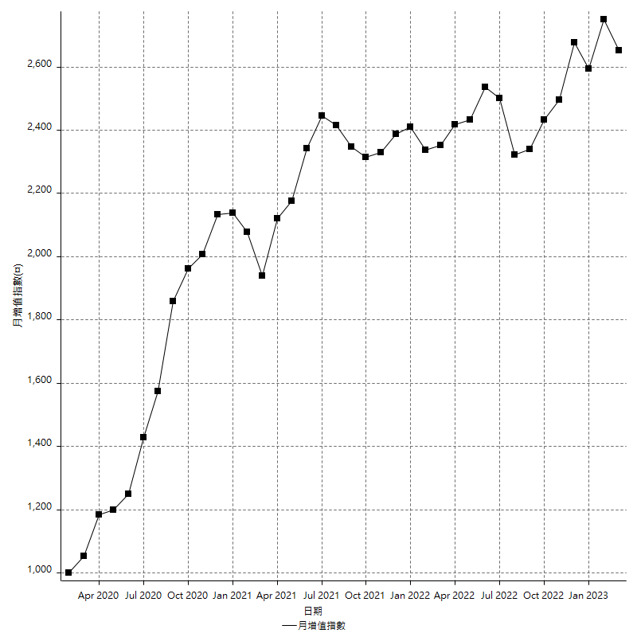
策略績效總結果

 | 所有交易 | 多單 | 空單
淨利 | 323200 | 49600 | 273600
毛利 | 1360200 | 58000 | 1302200
毛損 | -1037000 | -8400 | -1028600
調整後淨利 | 131276.88499 | 7713.684387 | 85688.28759
調整後毛利 | 1252666.7482 | 24513.684387 | 1198273.1259
調整後毛損 | -1121389.8632 | -16800 | -1112584.8383
特定淨利 | 21400 | 800 | 20600
特定毛利 | 1058400 | 9200 | 1049200
特定毛損 | -1037000 | -8400 | -1028600
帳戶所需金額 | 59000 | 8400 | 59000
帳戶報酬 | 547.79661017 | 590.47619048 | 463.72881356
初始資本報酬 | 161.6 | 24.8 | 136.8
最大策略虧損 | -67400 | -15000 | -67400
最大策略虧損 (%) | -17.483363581 | -5.7603686636 | -17.972636816
最大平倉交易虧損 | -59000 | -8400 | -59000
最大平倉交易虧損 (%) | -14.117647059 | -3.2583397983 | -14.522292994
最大的策略虧損報酬 | 4.7952522255 | 3.3066666667 | 4.059347181
獲利因子 | 1.3116682739 | 6.9047619048 | 1.2659926113
調整獲利因子 | 1.1170662312 | 1.4591478802 | 1.0770173066
特定獲利因子 | 1.0206364513 | 1.0952380952 | 1.0200272215
最大持有契約數量 | 1 | 1 | 1
滑價支付 | 102400 | 1600 | 100800
佣金支付 | 0 | 0 | 0
未平倉部位損益 | n/a | n/a | n/a
年報酬率 | 52.465777084 | 8.0516786614 | 44.414098423
月報酬率 | 4.3721480904 | 0.67097322179 | 3.7011748686
買進持有績效 | 71211.34461 | 66319.939602 | 71211.34461
平均月報酬 | 8505.2631579
月報酬的標準差 | 19920.693402

績效比率

成長潛力比(Upside Potential Ratio) | 82.336673346
夏普比率 | 0.49401329376
索丁諾比率 | 1.3110697
Fouse 比率 | 0.025896054406
Calmar 比率 | 0.0062592592593
Sterling 比率 | 0.0019603830671
淨利/最大損失百分比 | 3847.6190476
淨利/最大交易績效拉回百分比 | 4040
淨利/最大策略績效拉回百分比 | 479.52522255
特定淨利/最大損失百分比 | 254.76190476
特定淨利/最大交易績效拉回百分比 | 267.5
特定淨利/最大策略績效拉回百分比 | 31.75074184
調整後淨利/最大損失百分比 | 1562.8200594
調整後淨利/最大交易績效拉回百分比 | 1640.9610624
調整後淨利/最大策略績效拉回百分比 | 194.7728264

時間分析

交易期間 | 3 Yrs, 1 Mth, 3 Dys, 11 Mins
策略在市場的時間 | 12 Dys, 4 Mins
策略在市場的時間百分比 | 1.0669063358
最長的持平期間 | 28 Dys, 20 Hrs, 36 Mins
最大獲利日期 | 2020-08-20
最大虧損日期 | 2020-02-12
最大策略虧損日期 | 7/28/22
最大平倉交易虧損日期 | 7/28/22

詳細權益曲線

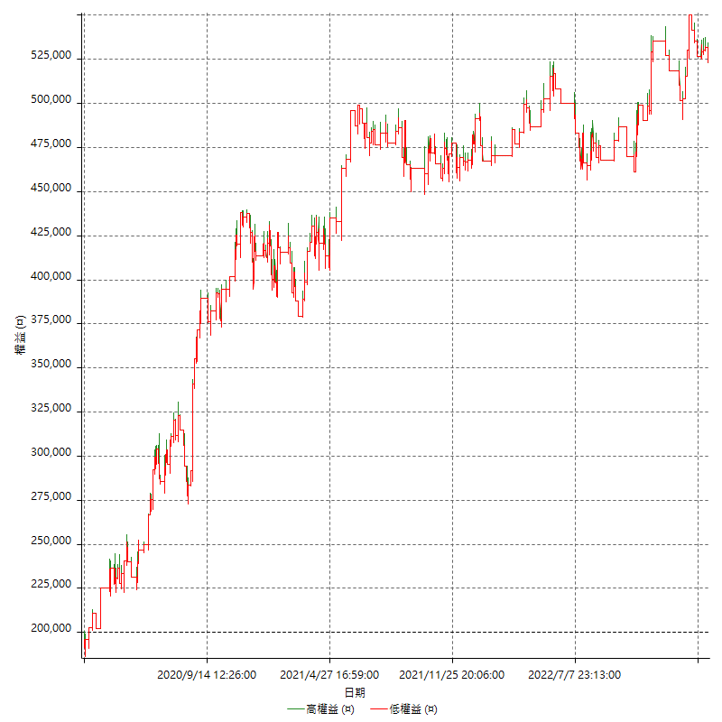

詳細權益曲線及績效拉回

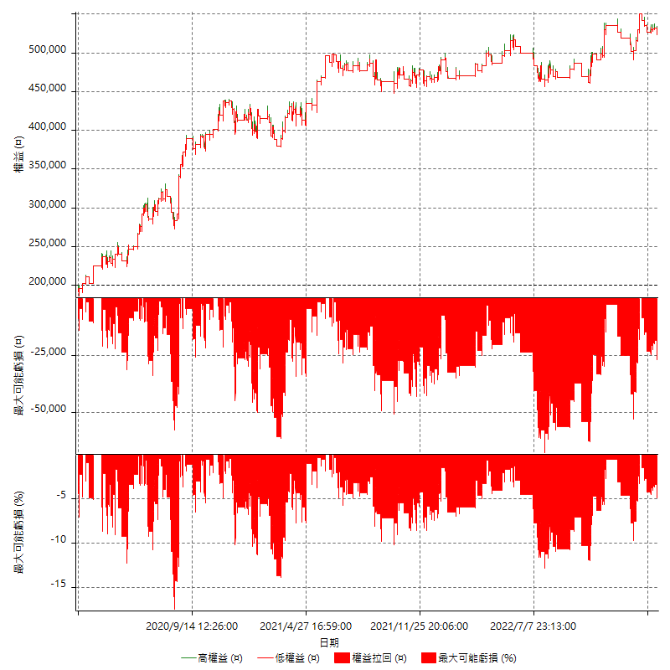

多單詳細權益曲線

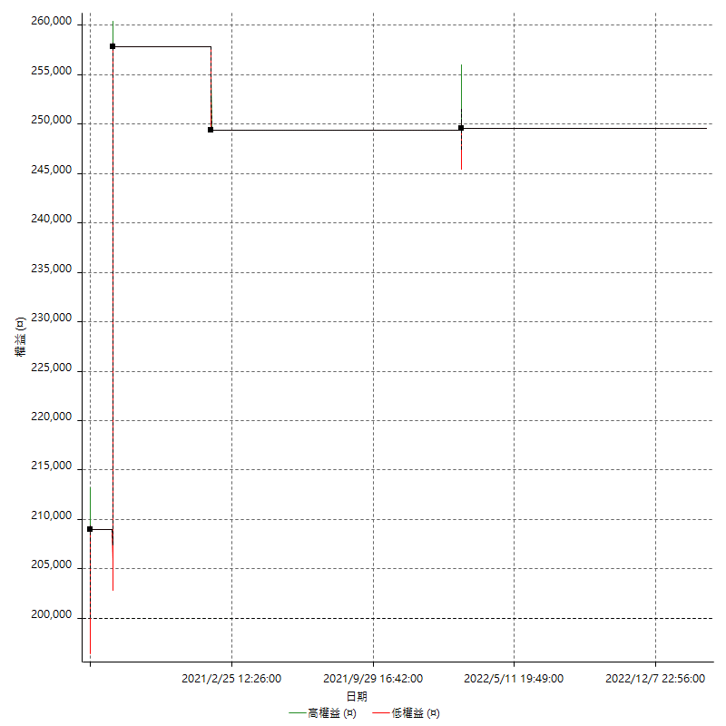

空單詳細權益曲線

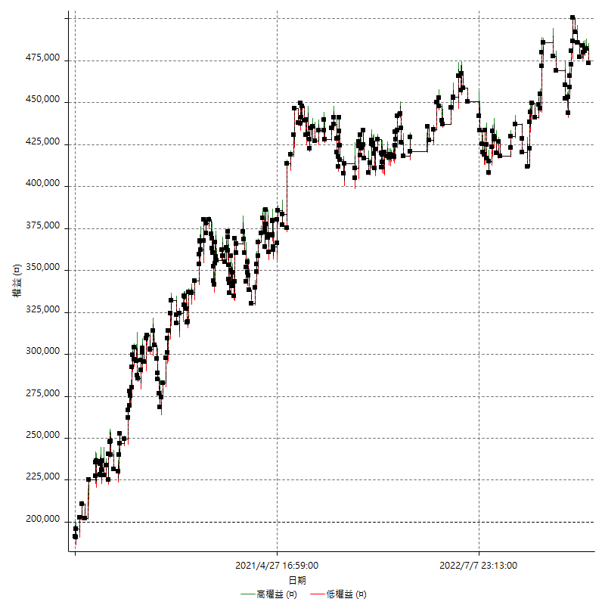

權益增加 & 拉回

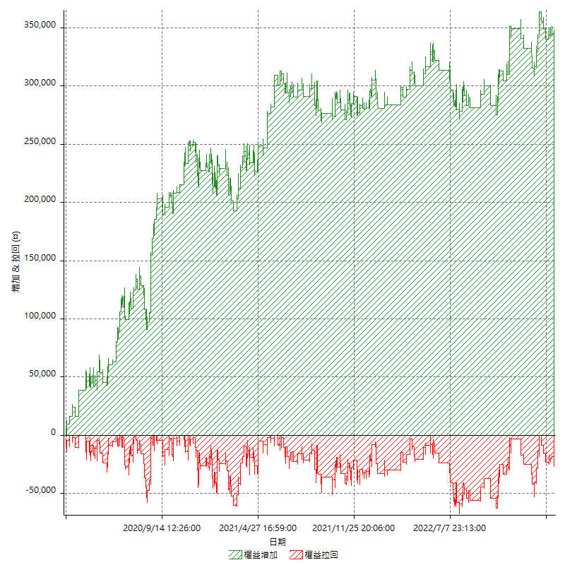

權益增加 & 拉回(%)

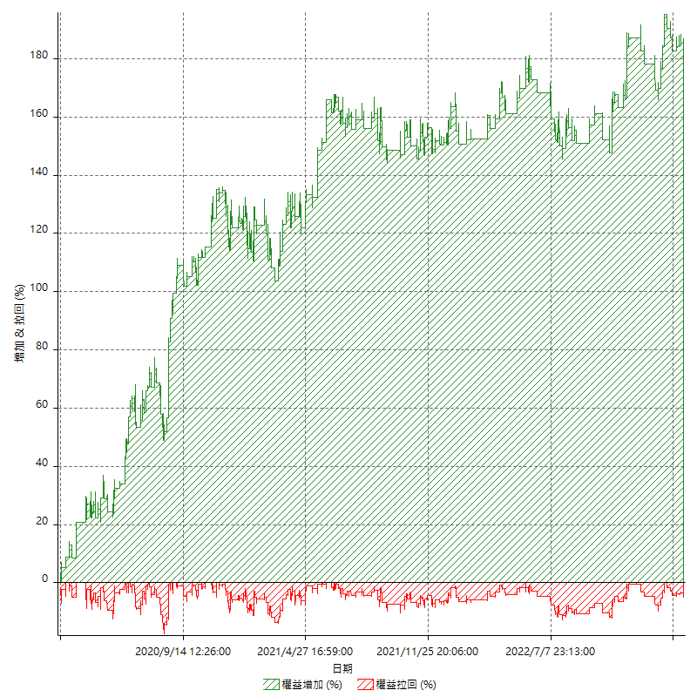

平倉權益曲線

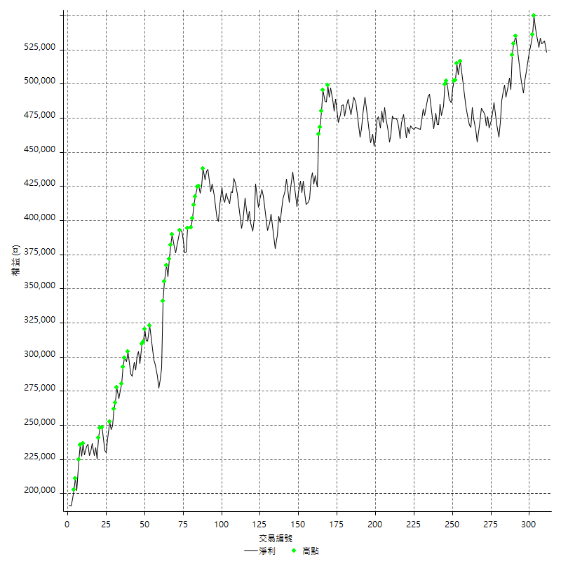

平倉權益曲線及績效拉回

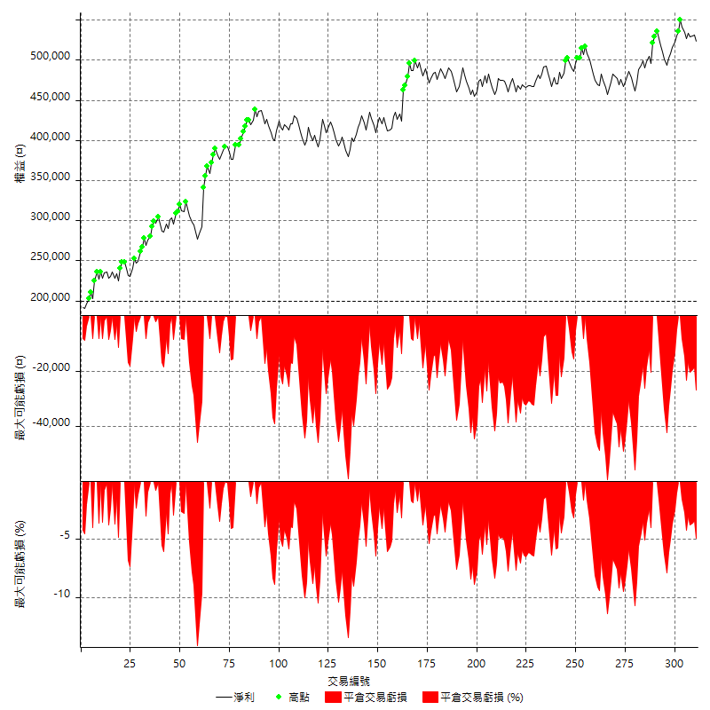

買進持有績效



月增值指數

交易分析
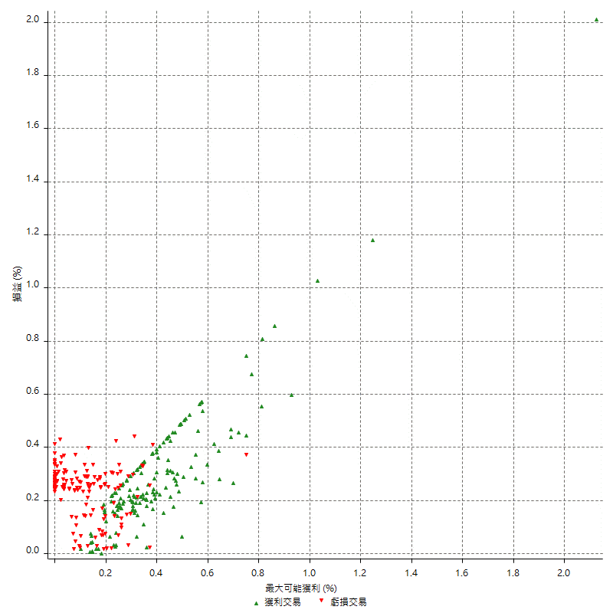
總交易分析

 | 所有交易 | 多單 | 空單
交易總次數 | 311 | 4 | 307
未平倉交易總數量 | 0 | 0 | 0
獲利交易次數 | 160 | 3 | 157
虧損交易次數 | 151 | 1 | 150
勝率 | 51.446945338 | 75 | 51.140065147
平均交易(獲利 & 虧損) | 1039.2282958 | 12400 | 891.20521173
平均獲利交易 | 8501.25 | 19333.333333 | 8294.2675159
平均虧損交易 | -6867.5496689 | -8400 | -6857.3333333
平均獲利/平均虧損 比率 | 1.2378869335 | 2.3015873016 | 1.2095470809
最大的交易獲利 | 48800 | 48800 | 38400
最大的交易虧損 | -8400 | -8400 | -8400
平倉交易的平均K棒數 | 4 | 2.8 | 4
獲利平倉交易的平均K棒數 | 4.1 | 3 | 4.1
虧損平倉交易的平均K棒數 | 4 | 2 | 4
平倉交易間的平均K棒數 | n/a | n/a | n/a
獲利平倉交易間的平均K棒數 | 323.4 | 17460.7 | 329.6
虧損平倉交易間的平均K棒數 | 343 | 52389 | 345.3

極端交易

 | 全部 | 正 | 負
1 Std. Deviation of Avg. Trade | 8998.1147514 | 5993.6233148 | 2631.186036
平均交易金額 +1標準差 | 10037.343047 | 14494.873315 | -4236.3636329
平均交易金額 -1標準差 | -7958.8864556 | 2507.6266852 | -9498.7357048
極端交易次數 | 14 | 14 | 0
極端交易損益比 |  | 301800

最大獲利/最大虧損

 | 最大可能獲利 | 最大可能虧損
最大值 | 51400 | -8000
最大值日期 | 2020-08-20 | 2020-02-12
平均值 | 7623.1511254 | -5003.8585209
最大值 (%) | 2.1243180691 | -0.4158004158
最大值 (%) 日期 | 2020-08-20 | 2020-03-26
平均值 (%) | 0.26578030316 | -0.17125746575
1標準差 | 6143.7178278 | 2919.8295188
平均交易金額 +1標準差 | 13766.868953 | -2084.0290021
平均交易金額 -1標準差 | 1479.4332976 | -7923.6880397

交易序列分析

Z值 | -0.78101423815
信賴界限 | 0.56520632243
策略精確預期 | 1039.2282958
最大連續獲利交易次數 | 7
最大連續虧損交易次數 | 7
最大連續獲利金額 | 89800
最大連續虧損金額 | -48400
最大連續獲利 (%) | 32.372025955
最大連續虧損 (%) | -14.117647059

交易序列統計量

連續獲利 | 序列編號 | 序列的平均獲利 | 下筆交易的平均虧損
1 | 27 | 8066.6666667 | -6548.1481481
2 | 24 | 8520.8333333 | -6958.3333333
3 | 13 | 7748.7179487 | -7092.3076923
4 | 7 | 9057.1428571 | -7542.8571429
5 | 1 | 17960 | -8400
6 | 1 | 5200 | -5400
7 | 1 | 8085.7142857 | -8400
連續虧損 | 序列編號 | 序列的平均虧損 | 下筆交易的平均獲利
1 | 36 | -6955.5555556 | 8594.4444444
2 | 17 | -6529.4117647 | 7011.7647059
3 | 14 | -6471.4285714 | 8357.1428571
4 | 4 | -7512.5 | 7450
5 | 2 | -7860 | 7700
6 | 1 | -7600 | 6000
7 | 1 | -6914.2857143 | 14600

總交易

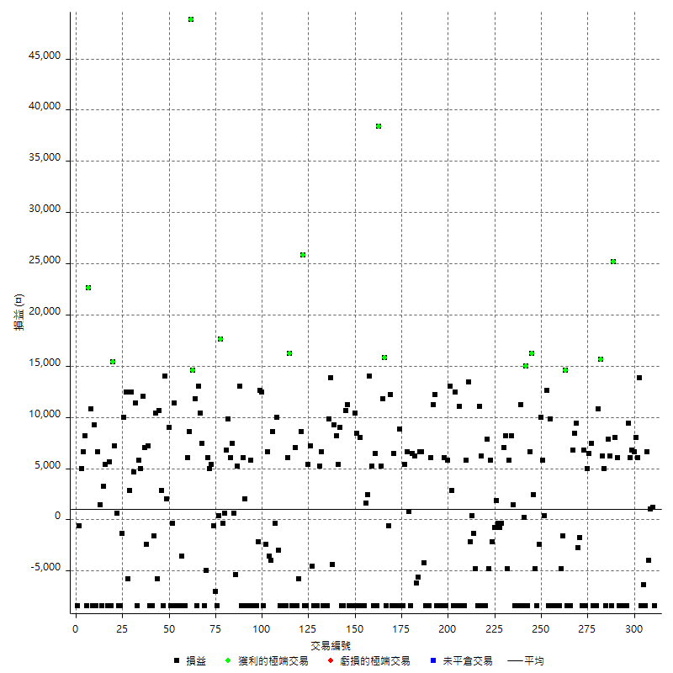

獲利交易

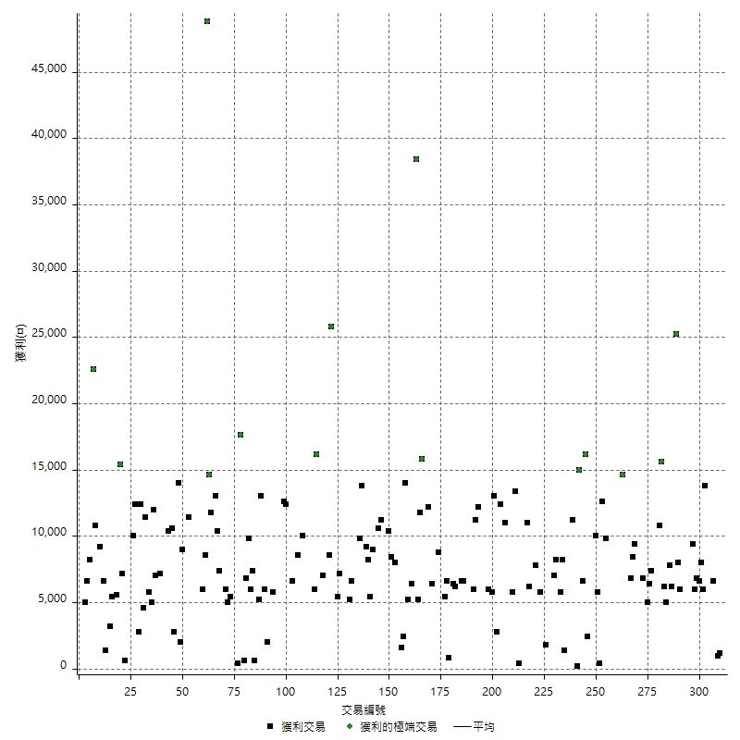

虧損交易

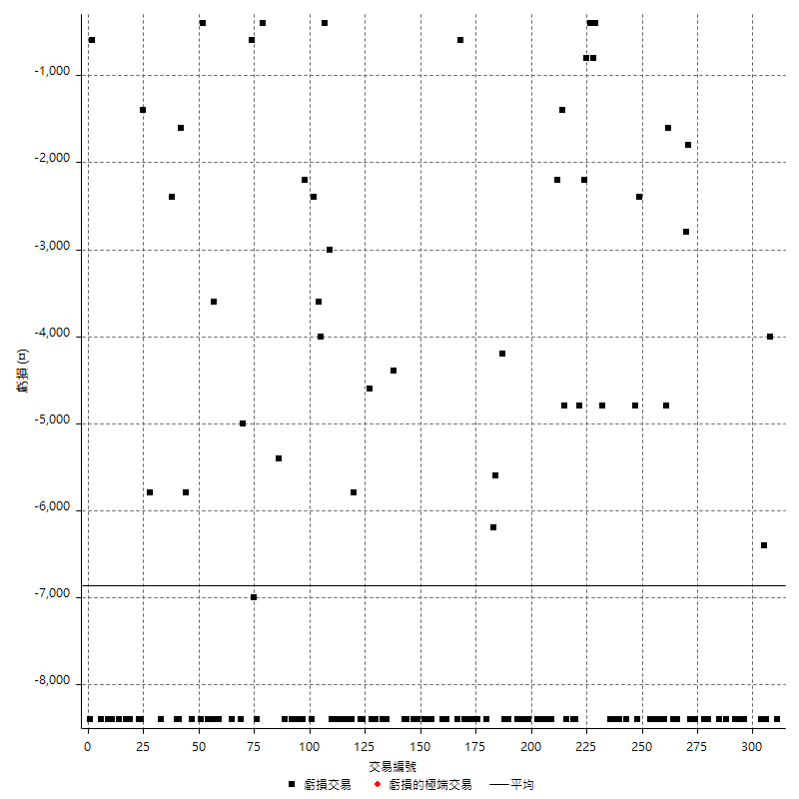

最大可能虧損

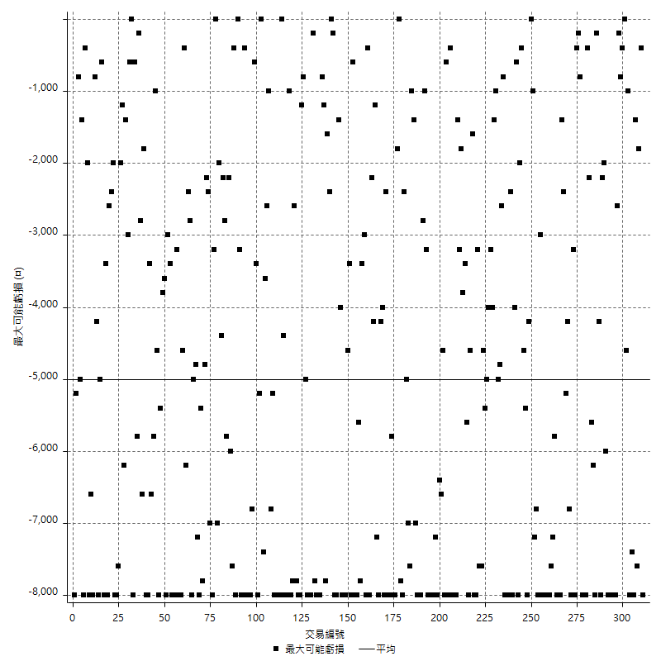

虧損的損益

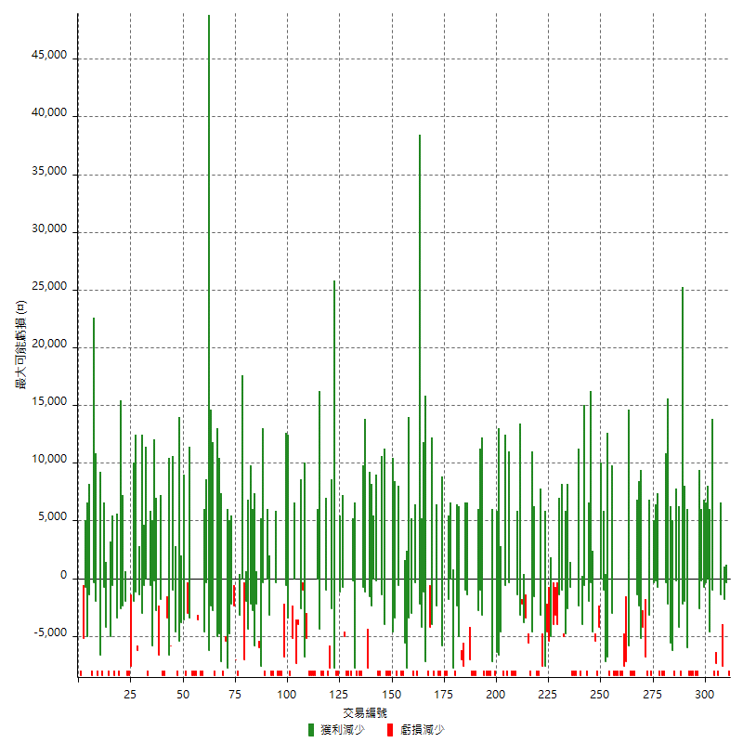

最大虧損幅度

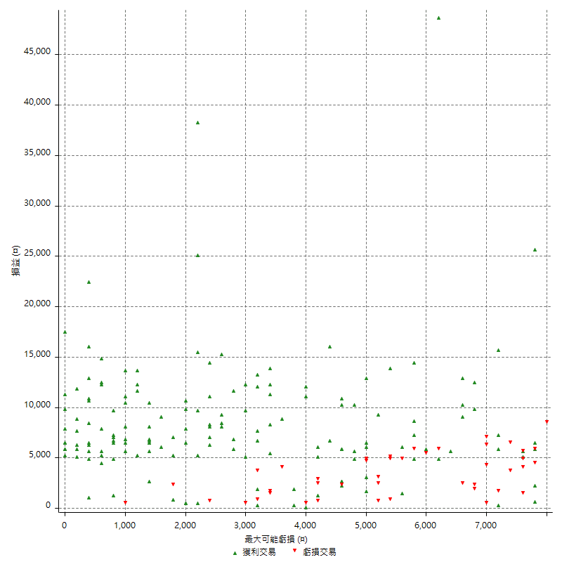

最大虧損幅度 (%)

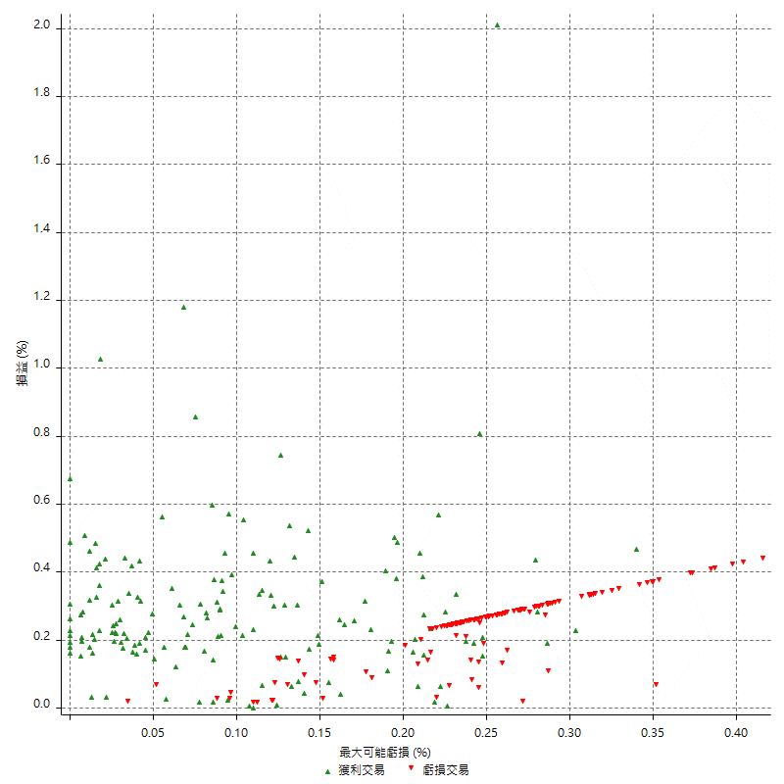

最大可能獲利

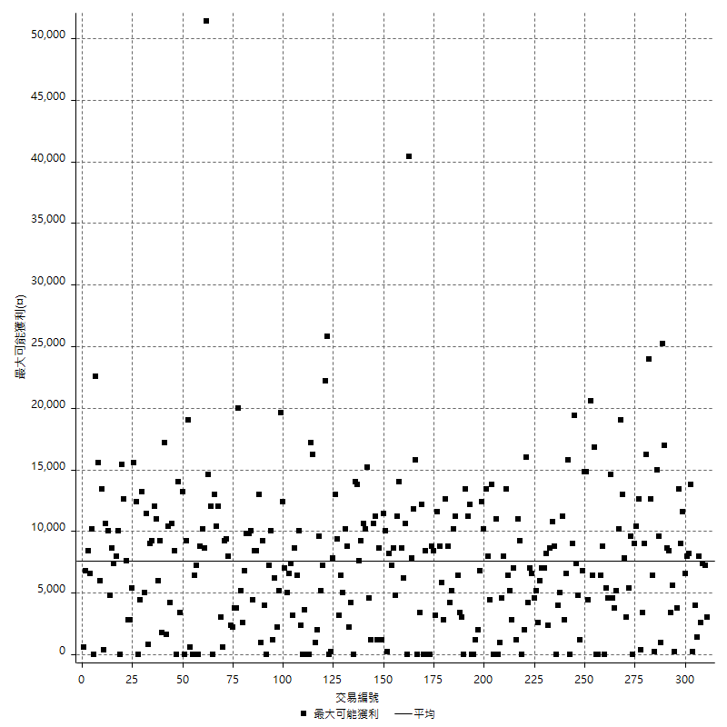

獲利的損益

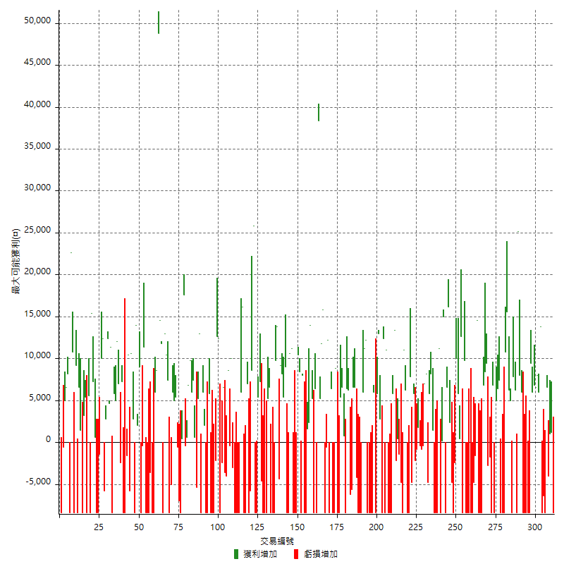

最大獲利幅度

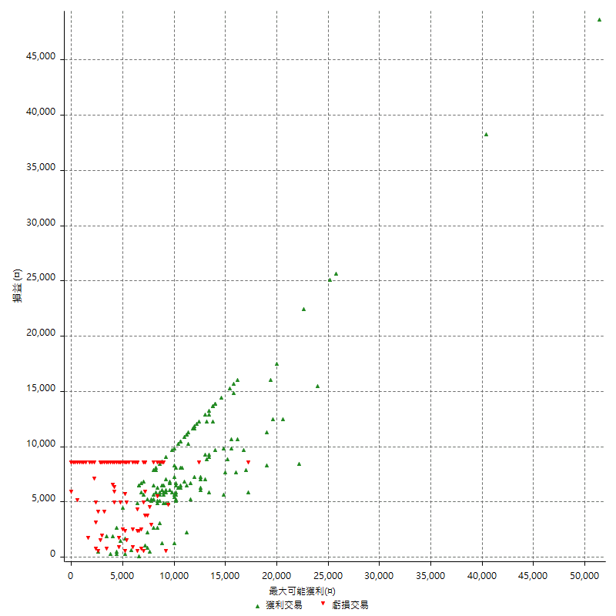

最大獲利幅度 (%)

週期性分析
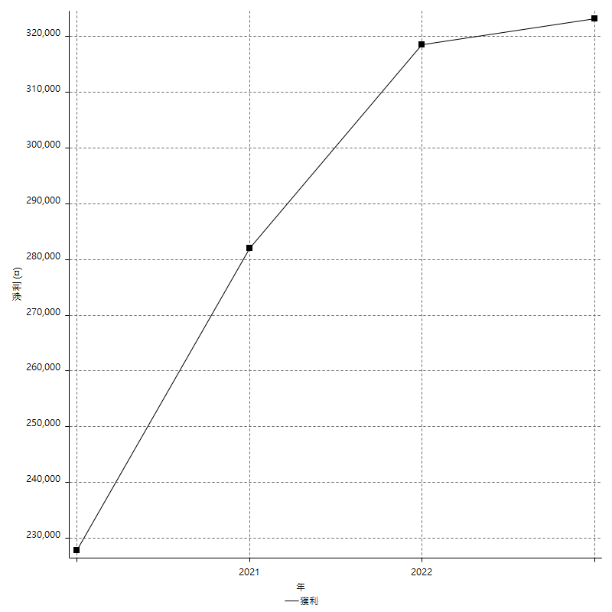
Daily Period Analysis

期間 | 獲利(¤) | 獲利(%) | 毛利 | 毛損 | 交易次數 | 勝率
2023-03-07 | -8400 | -1.5801354402 | 0 | -8400 | 1 | 0
2023-03-02 | 1200 | 0.22624434389 | 1200 | 0 | 1 | 100
2023-02-24 | 1000 | 0.18889308651 | 1000 | 0 | 1 | 100
2023-02-21 | 2600 | 0.49354593774 | 6600 | -4000 | 2 | 50
2023-02-14 | -8400 | -1.5695067265 | 0 | -8400 | 1 | 0
2023-02-09 | -6400 | -1.1816838996 | 0 | -6400 | 1 | 0
2023-02-03 | -8400 | -1.5272727273 | 0 | -8400 | 1 | 0
2023-01-31 | 19800 | 3.734439834 | 19800 | 0 | 2 | 100
2023-01-17 | 14600 | 2.8316524438 | 14600 | 0 | 2 | 100
2023-01-13 | 12800 | 2.5457438345 | 12800 | 0 | 2 | 100
2023-01-10 | 1000 | 0.1992825827 | 9400 | -8400 | 2 | 50
2023-01-04 | -16800 | -3.2394909371 | 0 | -16800 | 2 | 0
2022-12-15 | -8400 | -1.5939278937 | 0 | -8400 | 1 | 0
2022-12-09 | -8400 | -1.5689204333 | 0 | -8400 | 1 | 0
2022-11-18 | 6000 | 1.1333585191 | 6000 | 0 | 1 | 100
2022-11-16 | 33200 | 6.6908504635 | 33200 | 0 | 2 | 100
2022-11-14 | -2200 | -0.44141252006 | 6200 | -8400 | 2 | 50
2022-11-10 | 7800 | 1.5898899307 | 7800 | 0 | 1 | 100
2022-11-02 | -8400 | -1.6833667335 | 0 | -8400 | 1 | 0
2022-10-26 | 5000 | 1.012145749 | 5000 | 0 | 1 | 100
2022-10-24 | 6200 | 1.2710127101 | 6200 | 0 | 1 | 100
2022-10-21 | 26400 | 5.721716515 | 26400 | 0 | 2 | 100
2022-10-18 | -8400 | -1.7879948914 | 0 | -8400 | 1 | 0
2022-10-05 | -16800 | -3.4525277435 | 0 | -16800 | 2 | 0
2022-09-21 | 7400 | 1.5442404007 | 7400 | 0 | 1 | 100
2022-09-13 | 11400 | 2.4369388628 | 11400 | 0 | 2 | 100
2022-08-19 | -8400 | -1.7639647207 | 0 | -8400 | 1 | 0
2022-08-17 | 6800 | 1.4486578611 | 6800 | 0 | 1 | 100
2022-08-12 | -8400 | -1.7580577648 | 0 | -8400 | 1 | 0
2022-08-08 | -4600 | -0.9535655058 | 0 | -4600 | 2 | 0
2022-08-04 | 9400 | 1.9873150106 | 9400 | 0 | 1 | 100
2022-08-03 | 8400 | 1.8080068876 | 8400 | 0 | 1 | 100
2022-07-28 | -1600 | -0.3432003432 | 6800 | -8400 | 2 | 50
2022-07-22 | -16800 | -3.4782608696 | 0 | -16800 | 2 | 0
2022-07-20 | 14600 | 3.1169940222 | 14600 | 0 | 1 | 100
2022-07-19 | -1600 | -0.34042553191 | 0 | -1600 | 1 | 0
2022-07-15 | -4800 | -1.0109519798 | 0 | -4800 | 1 | 0
2022-07-14 | -8400 | -1.738410596 | 0 | -8400 | 1 | 0
2022-07-08 | -8400 | -1.7087062653 | 0 | -8400 | 1 | 0
2022-07-07 | -8400 | -1.68 | 0 | -8400 | 1 | 0
2022-06-15 | -8400 | -1.6522423289 | 0 | -8400 | 1 | 0
2022-06-06 | -8400 | -1.6253869969 | 0 | -8400 | 1 | 0
2022-06-01 | 9800 | 1.932938856 | 9800 | 0 | 1 | 100
2022-05-31 | -8400 | -1.6298020955 | 0 | -8400 | 1 | 0
2022-05-26 | 12600 | 2.5059665871 | 12600 | 0 | 1 | 100
2022-05-16 | 6200 | 1.2484897302 | 6200 | 0 | 2 | 100
2022-05-11 | 10000 | 2.0550760378 | 10000 | 0 | 1 | 100
2022-04-21 | -2400 | -0.49079754601 | 0 | -2400 | 1 | 0
2022-04-20 | -8400 | -1.6887816647 | 0 | -8400 | 1 | 0
2022-04-14 | -2400 | -0.48019207683 | 2400 | -4800 | 2 | 50
2022-04-11 | 16200 | 3.3498759305 | 16200 | 0 | 1 | 100
2022-03-31 | 6600 | 1.3836477987 | 6600 | 0 | 1 | 100
2022-03-23 | -8400 | -1.7305315204 | 0 | -8400 | 1 | 0
2022-03-18 | 15000 | 3.1887755102 | 15000 | 0 | 1 | 100
2022-02-17 | 200 | 0.04253509145 | 200 | 0 | 1 | 100
2022-02-10 | 2800 | 0.59905862217 | 11200 | -8400 | 2 | 50
2022-01-18 | -8400 | -1.7654476671 | 0 | -8400 | 1 | 0
2022-01-13 | -16800 | -3.4104750305 | 0 | -16800 | 2 | 0
2022-01-12 | 1400 | 0.28501628664 | 1400 | 0 | 1 | 100
2022-01-05 | 14000 | 2.9337803856 | 14000 | 0 | 2 | 100
2022-01-03 | -4800 | -0.99585062241 | 0 | -4800 | 1 | 0
2021-12-30 | 15200 | 3.2562125107 | 15200 | 0 | 2 | 100
2021-12-29 | -400 | -0.085616438356 | 0 | -400 | 1 | 0
2021-12-28 | -800 | -0.17094017094 | 0 | -800 | 1 | 0
2021-12-22 | 1400 | 0.30004286327 | 1800 | -400 | 2 | 50
2021-12-17 | -800 | -0.17115960633 | 0 | -800 | 1 | 0
2021-12-15 | -2200 | -0.46848381601 | 0 | -2200 | 1 | 0
2021-12-08 | 5800 | 1.2505390254 | 5800 | 0 | 1 | 100
2021-12-03 | 3000 | 0.65104166667 | 7800 | -4800 | 2 | 50
2021-12-02 | -16800 | -3.5175879397 | 0 | -16800 | 2 | 0
2021-11-25 | 6200 | 1.3152312261 | 6200 | 0 | 1 | 100
2021-11-19 | 11000 | 2.3892267593 | 11000 | 0 | 1 | 100
2021-11-18 | -8400 | -1.7918088737 | 0 | -8400 | 1 | 0
2021-11-17 | -4800 | -1.0135135135 | 0 | -4800 | 1 | 0
2021-11-16 | -1000 | -0.21070375053 | 400 | -1400 | 2 | 50
2021-11-12 | 11200 | 2.416918429 | 13400 | -2200 | 2 | 50
2021-11-10 | 5800 | 1.2674825175 | 5800 | 0 | 1 | 100
2021-11-08 | -8400 | -1.8025751073 | 0 | -8400 | 1 | 0
2021-10-28 | -8400 | -1.7706576728 | 0 | -8400 | 1 | 0
2021-10-27 | 2600 | 0.55108096651 | 11000 | -8400 | 2 | 50
2021-10-21 | -8400 | -1.749271137 | 0 | -8400 | 1 | 0
2021-10-20 | 4000 | 0.83998320034 | 12400 | -8400 | 2 | 50
2021-10-18 | 15800 | 3.4317984361 | 15800 | 0 | 2 | 100
2021-10-08 | -2600 | -0.56155507559 | 5800 | -8400 | 2 | 50
2021-09-14 | 6000 | 1.3129102845 | 6000 | 0 | 1 | 100
2021-09-13 | -8400 | -1.8048990116 | 0 | -8400 | 1 | 0
2021-09-06 | -16800 | -3.4840315222 | 0 | -16800 | 2 | 0
2021-09-03 | -8400 | -1.7121891561 | 0 | -8400 | 1 | 0
2021-09-02 | 23400 | 5.0085616438 | 23400 | 0 | 2 | 100
2021-09-01 | -2400 | -0.51107325383 | 6000 | -8400 | 2 | 50
2021-08-30 | -16800 | -3.4539473684 | 0 | -16800 | 2 | 0
2021-08-24 | 2400 | 0.4958677686 | 6600 | -4200 | 2 | 50
2021-08-19 | 6600 | 1.3824884793 | 6600 | 0 | 1 | 100
2021-08-05 | -5600 | -1.1594202899 | 0 | -5600 | 1 | 0
2021-08-03 | 0 | 0 | 6200 | -6200 | 2 | 50
2021-07-23 | 6400 | 1.3428451532 | 6400 | 0 | 1 | 100
2021-07-15 | -8400 | -1.7319587629 | 0 | -8400 | 1 | 0
2021-07-12 | 800 | 0.16522098306 | 800 | 0 | 1 | 100
2021-07-08 | 6600 | 1.3819095477 | 6600 | 0 | 1 | 100
2021-07-06 | -3000 | -0.62421972534 | 5400 | -8400 | 2 | 50
2021-07-01 | -8400 | -1.717791411 | 0 | -8400 | 1 | 0
2021-06-29 | 8800 | 1.8325697626 | 8800 | 0 | 1 | 100
2021-06-28 | -8400 | -1.7191977077 | 0 | -8400 | 1 | 0
2021-06-24 | -8400 | -1.6901408451 | 0 | -8400 | 1 | 0
2021-06-18 | -2000 | -0.40080160321 | 6400 | -8400 | 2 | 50
2021-06-16 | 11600 | 2.3799753796 | 12200 | -600 | 2 | 50
2021-06-10 | -8400 | -1.694231545 | 0 | -8400 | 1 | 0
2021-06-02 | 27600 | 5.8949167023 | 27600 | 0 | 2 | 100
2021-05-26 | 5200 | 1.1231101512 | 5200 | 0 | 1 | 100
2021-05-19 | 30000 | 6.9284064665 | 38400 | -8400 | 2 | 50
2021-05-10 | -2000 | -0.45977011494 | 6400 | -8400 | 2 | 50
2021-04-28 | 5200 | 1.2098650535 | 5200 | 0 | 1 | 100
2021-04-27 | 16400 | 3.9671020803 | 16400 | 0 | 2 | 100
2021-04-20 | -6800 | -1.6182770109 | 1600 | -8400 | 2 | 50
2021-04-19 | -400 | -0.095102234903 | 8000 | -8400 | 2 | 50
2021-04-16 | 0 | 0 | 8400 | -8400 | 2 | 50
2021-04-09 | 2000 | 0.47778308648 | 10400 | -8400 | 2 | 50
2021-04-08 | -8400 | -1.9672131148 | 0 | -8400 | 1 | 0
2021-04-01 | 2800 | 0.6600660066 | 11200 | -8400 | 2 | 50
2021-03-31 | 10600 | 2.5628626692 | 10600 | 0 | 1 | 100
2021-03-30 | -16800 | -3.9033457249 | 0 | -16800 | 2 | 0
2021-03-25 | 9000 | 2.1357380161 | 9000 | 0 | 1 | 100
2021-03-23 | 5400 | 1.2980769231 | 5400 | 0 | 1 | 100
2021-03-17 | 17400 | 4.3652784747 | 17400 | 0 | 2 | 100
2021-03-12 | 9400 | 2.4152106886 | 13800 | -4400 | 2 | 50
2021-03-10 | 9800 | 2.5830258303 | 9800 | 0 | 1 | 100
2021-03-03 | -8400 | -2.1660649819 | 0 | -8400 | 1 | 0
2021-02-24 | -8400 | -2.1201413428 | 0 | -8400 | 1 | 0
2021-02-23 | -8400 | -2.0761245675 | 0 | -8400 | 1 | 0
2021-02-22 | 11800 | 3.0040733198 | 11800 | 0 | 2 | 100
2021-02-18 | -16800 | -4.1015625 | 0 | -16800 | 2 | 0
2021-02-05 | -8400 | -2.009569378 | 0 | -8400 | 1 | 0
2021-02-03 | 2600 | 0.62590274434 | 7200 | -4600 | 2 | 50
2021-01-20 | -3000 | -0.71701720841 | 5400 | -8400 | 2 | 50
2021-01-18 | -8400 | -1.9681349578 | 0 | -8400 | 1 | 0
2021-01-15 | 34400 | 8.7665647299 | 34400 | 0 | 2 | 100
2021-01-14 | -5800 | -1.4565544952 | 0 | -5800 | 1 | 0
2021-01-12 | -1400 | -0.35035035035 | 7000 | -8400 | 2 | 50
2021-01-11 | -8400 | -2.0588235294 | 0 | -8400 | 1 | 0
2021-01-08 | 7800 | 1.9490254873 | 16200 | -8400 | 2 | 50
2021-01-06 | -2400 | -0.59612518629 | 6000 | -8400 | 2 | 50
2021-01-05 | -16800 | -4.0057224607 | 0 | -16800 | 2 | 0
2021-01-04 | -8400 | -1.9635343619 | 0 | -8400 | 1 | 0
2020-12-31 | 7000 | 1.6634980989 | 10000 | -3000 | 2 | 50
2020-12-29 | 8200 | 1.9873969947 | 8600 | -400 | 2 | 50
2020-12-25 | -4000 | -0.96015362458 | 0 | -4000 | 1 | 0
2020-12-22 | -3600 | -0.85673488815 | 0 | -3600 | 1 | 0
2020-12-21 | 6600 | 1.5957446809 | 6600 | 0 | 1 | 100
2020-12-09 | -2400 | -0.57692307692 | 0 | -2400 | 1 | 0
2020-12-08 | -8400 | -1.9792648445 | 0 | -8400 | 1 | 0
2020-12-07 | 25000 | 6.2593890836 | 25000 | 0 | 2 | 100
2020-12-04 | -2200 | -0.54780876494 | 0 | -2200 | 1 | 0
2020-12-03 | -8400 | -2.0487804878 | 0 | -8400 | 1 | 0
2020-12-02 | -16800 | -3.9362699157 | 0 | -16800 | 2 | 0
2020-11-30 | -2600 | -0.60549604099 | 5800 | -8400 | 2 | 50
2020-11-27 | -8400 | -1.9186843307 | 0 | -8400 | 1 | 0
2020-11-24 | 2000 | 0.4589261129 | 2000 | 0 | 1 | 100
2020-11-17 | -2400 | -0.54769511639 | 6000 | -8400 | 2 | 50
2020-11-12 | 18200 | 4.3333333333 | 18200 | 0 | 2 | 100
2020-11-06 | -5400 | -1.269393512 | 0 | -5400 | 1 | 0
2020-11-05 | 8000 | 1.9166267369 | 8000 | 0 | 2 | 100
2020-11-04 | 15800 | 3.9342629482 | 15800 | 0 | 2 | 100
2020-10-26 | 6800 | 1.7223910841 | 6800 | 0 | 1 | 100
2020-10-20 | 200 | 0.050684237202 | 600 | -400 | 2 | 50
2020-10-13 | 17600 | 4.6684350133 | 17600 | 0 | 1 | 100
2020-10-12 | 400 | 0.10621348911 | 400 | 0 | 1 | 100
2020-10-08 | -8400 | -2.1818181818 | 0 | -8400 | 1 | 0
2020-10-07 | -7000 | -1.7857142857 | 0 | -7000 | 1 | 0
2020-10-05 | -600 | -0.15282730515 | 0 | -600 | 1 | 0
2020-09-29 | 10400 | 2.7210884354 | 10400 | 0 | 2 | 100
2020-09-21 | 6000 | 1.5948963317 | 6000 | 0 | 1 | 100
2020-09-15 | -13400 | -3.4394250513 | 0 | -13400 | 2 | 0
2020-09-03 | 7400 | 1.936159079 | 7400 | 0 | 1 | 100
2020-09-02 | 10400 | 2.7972027972 | 10400 | 0 | 1 | 100
2020-08-27 | 13000 | 3.6231884058 | 13000 | 0 | 1 | 100
2020-08-26 | 3400 | 0.95666854249 | 11800 | -8400 | 2 | 50
2020-08-24 | 14600 | 4.2840375587 | 14600 | 0 | 1 | 100
2020-08-20 | 48800 | 16.712328767 | 48800 | 0 | 1 | 100
2020-08-18 | 8600 | 3.0345800988 | 8600 | 0 | 1 | 100
2020-08-13 | 6000 | 2.1629416006 | 6000 | 0 | 1 | 100
2020-08-11 | -8400 | -2.9391182645 | 0 | -8400 | 1 | 0
2020-08-10 | -8400 | -2.8552005438 | 0 | -8400 | 1 | 0
2020-08-06 | -12000 | -3.9190071848 | 0 | -12000 | 2 | 0
2020-08-05 | -8400 | -2.6700572155 | 0 | -8400 | 1 | 0
2020-07-30 | -8400 | -2.600619195 | 0 | -8400 | 1 | 0
2020-07-28 | 11400 | 3.6585365854 | 11400 | 0 | 1 | 100
2020-07-22 | -8800 | -2.7465667915 | 0 | -8800 | 2 | 0
2020-07-20 | 9000 | 2.8901734104 | 9000 | 0 | 1 | 100
2020-07-15 | 2000 | 0.64641241112 | 2000 | 0 | 1 | 100
2020-07-14 | 14000 | 4.7393364929 | 14000 | 0 | 1 | 100
2020-07-09 | -8400 | -2.7649769585 | 0 | -8400 | 1 | 0
2020-07-07 | 13400 | 4.6143250689 | 13400 | 0 | 2 | 100
2020-07-03 | 4600 | 1.6095171449 | 10400 | -5800 | 2 | 50
2020-06-24 | -1600 | -0.55671537926 | 0 | -1600 | 1 | 0
2020-06-23 | -8400 | -2.8397565923 | 0 | -8400 | 1 | 0
2020-06-22 | -8400 | -2.7613412229 | 0 | -8400 | 1 | 0
2020-06-17 | 4800 | 1.6032064128 | 7200 | -2400 | 2 | 50
2020-06-15 | 7000 | 2.3939808482 | 7000 | 0 | 1 | 100
2020-06-11 | 17000 | 6.1728395062 | 17000 | 0 | 2 | 100
2020-06-09 | 5800 | 2.1513353116 | 5800 | 0 | 1 | 100
2020-06-08 | 3000 | 1.1252813203 | 11400 | -8400 | 2 | 50
2020-06-04 | 17000 | 6.8108974359 | 17000 | 0 | 2 | 100
2020-05-27 | 2800 | 1.1345218801 | 2800 | 0 | 1 | 100
2020-05-19 | 6600 | 2.7477102415 | 12400 | -5800 | 2 | 50
2020-05-18 | 10000 | 4.3440486533 | 10000 | 0 | 1 | 100
2020-05-15 | -1400 | -0.60449050086 | 0 | -1400 | 1 | 0
2020-05-06 | -8400 | -3.5 | 0 | -8400 | 1 | 0
2020-04-29 | -8400 | -3.3816425121 | 0 | -8400 | 1 | 0
2020-04-28 | 7800 | 3.2418952618 | 7800 | 0 | 2 | 100
2020-04-23 | 7000 | 2.9965753425 | 15400 | -8400 | 2 | 50
2020-04-20 | 5600 | 2.4561403509 | 5600 | 0 | 1 | 100
2020-04-15 | -8400 | -3.5532994924 | 0 | -8400 | 1 | 0
2020-04-13 | 5400 | 2.3376623377 | 5400 | 0 | 1 | 100
2020-04-09 | 3200 | 1.4047410009 | 3200 | 0 | 1 | 100
2020-04-08 | -7000 | -2.9812606474 | 1400 | -8400 | 2 | 50
2020-04-07 | -1800 | -0.76077768385 | 6600 | -8400 | 2 | 50
2020-03-27 | 9200 | 4.0457343887 | 9200 | 0 | 1 | 100
2020-03-26 | 2400 | 1.0666666667 | 10800 | -8400 | 2 | 50
2020-03-11 | 22600 | 11.166007905 | 22600 | 0 | 1 | 100
2020-03-04 | -8400 | -3.9848197343 | 0 | -8400 | 1 | 0
2020-02-26 | 8200 | 4.0473840079 | 8200 | 0 | 1 | 100
2020-02-20 | 6600 | 3.3673469388 | 6600 | 0 | 1 | 100
2020-02-13 | 4400 | 2.2964509395 | 5000 | -600 | 2 | 50
2020-02-12 | -8400 | -4.2 | 0 | -8400 | 1 | 0

Daily Rolling Period Analysis

期間 | 獲利(¤) | 獲利(%) | 毛利 | 毛損 | 交易次數 | 勝率
當日 - 2023/3/7 | -8400 | -0.28763183126 | 0 | -8400 | 1 | 0
2023/3/6 - 2023/3/7 | -8400 | -0.28763183126 | 0 | -8400 | 1 | 0
2023/3/5 - 2023/3/7 | -8400 | -0.28763183126 | 0 | -8400 | 1 | 0
2023/3/4 - 2023/3/7 | -8400 | -0.28763183126 | 0 | -8400 | 1 | 0
2023/3/3 - 2023/3/7 | -8400 | -0.28763183126 | 0 | -8400 | 1 | 0
2023/3/2 - 2023/3/7 | -7200 | -0.24674434544 | 1200 | -8400 | 2 | 50
2023/3/1 - 2023/3/7 | -7200 | -0.24674434544 | 1200 | -8400 | 2 | 50
2023/2/28 - 2023/3/7 | -7200 | -0.24674434544 | 1200 | -8400 | 2 | 50
2023/2/27 - 2023/3/7 | -7200 | -0.24674434544 | 1200 | -8400 | 2 | 50
2023/2/26 - 2023/3/7 | -7200 | -0.24674434544 | 1200 | -8400 | 2 | 50
2023/2/25 - 2023/3/7 | -7200 | -0.24674434544 | 1200 | -8400 | 2 | 50
2023/2/24 - 2023/3/7 | -6200 | -0.21262002743 | 2200 | -8400 | 3 | 66.666666667
2023/2/23 - 2023/3/7 | -6200 | -0.21262002743 | 2200 | -8400 | 3 | 66.666666667
2023/2/22 - 2023/3/7 | -6200 | -0.21262002743 | 2200 | -8400 | 3 | 66.666666667
2023/2/21 - 2023/3/7 | -3600 | -0.12401818933 | 8800 | -12400 | 5 | 60
2023/2/20 - 2023/3/7 | -3600 | -0.12401818933 | 8800 | -12400 | 5 | 60
2023/2/19 - 2023/3/7 | -3600 | -0.12401818933 | 8800 | -12400 | 5 | 60
2023/2/18 - 2023/3/7 | -3600 | -0.12401818933 | 8800 | -12400 | 5 | 60
2023/2/17 - 2023/3/7 | -3600 | -0.12401818933 | 8800 | -12400 | 5 | 60
2023/2/16 - 2023/3/7 | -3600 | -0.12401818933 | 8800 | -12400 | 5 | 60
2023/2/15 - 2023/3/7 | -3600 | -0.12401818933 | 8800 | -12400 | 5 | 60
2023/2/14 - 2023/3/7 | -12000 | -0.41339396445 | 8800 | -20800 | 6 | 50
2023/2/13 - 2023/3/7 | -12000 | -0.41339396445 | 8800 | -20800 | 6 | 50
2023/2/12 - 2023/3/7 | -12000 | -0.41339396445 | 8800 | -20800 | 6 | 50
2023/2/11 - 2023/3/7 | -12000 | -0.41339396445 | 8800 | -20800 | 6 | 50
2023/2/10 - 2023/3/7 | -12000 | -0.41339396445 | 8800 | -20800 | 6 | 50
2023/2/9 - 2023/3/7 | -18400 | -0.63387074549 | 8800 | -27200 | 7 | 42.857142857
2023/2/8 - 2023/3/7 | -18400 | -0.63387074549 | 8800 | -27200 | 7 | 42.857142857
2023/2/7 - 2023/3/7 | -18400 | -0.63387074549 | 8800 | -27200 | 7 | 42.857142857
2023/2/6 - 2023/3/7 | -18400 | -0.63387074549 | 8800 | -27200 | 7 | 42.857142857
2023/2/5 - 2023/3/7 | -18400 | -0.63387074549 | 8800 | -27200 | 7 | 42.857142857
2023/2/4 - 2023/3/7 | -18400 | -0.63387074549 | 8800 | -27200 | 7 | 42.857142857
2023/2/3 - 2023/3/7 | -26800 | -0.9232465206 | 8800 | -35600 | 8 | 37.5
2023/2/2 - 2023/3/7 | -26800 | -0.9232465206 | 8800 | -35600 | 8 | 37.5
2023/2/1 - 2023/3/7 | -26800 | -0.9232465206 | 8800 | -35600 | 8 | 37.5
2023/1/31 - 2023/3/7 | -7000 | -0.2444816988 | 28600 | -35600 | 10 | 50
2023/1/30 - 2023/3/7 | -7000 | -0.2444816988 | 28600 | -35600 | 10 | 50
2023/1/29 - 2023/3/7 | -7000 | -0.2444816988 | 28600 | -35600 | 10 | 50
2023/1/28 - 2023/3/7 | -7000 | -0.2444816988 | 28600 | -35600 | 10 | 50
2023/1/27 - 2023/3/7 | -7000 | -0.2444816988 | 28600 | -35600 | 10 | 50
2023/1/26 - 2023/3/7 | -7000 | -0.2444816988 | 28600 | -35600 | 10 | 50
2023/1/25 - 2023/3/7 | -7000 | -0.2444816988 | 28600 | -35600 | 10 | 50
2023/1/24 - 2023/3/7 | -7000 | -0.2444816988 | 28600 | -35600 | 10 | 50
2023/1/23 - 2023/3/7 | -7000 | -0.2444816988 | 28600 | -35600 | 10 | 50
2023/1/22 - 2023/3/7 | -7000 | -0.2444816988 | 28600 | -35600 | 10 | 50
2023/1/21 - 2023/3/7 | -7000 | -0.2444816988 | 28600 | -35600 | 10 | 50
2023/1/20 - 2023/3/7 | -7000 | -0.2444816988 | 28600 | -35600 | 10 | 50
2023/1/19 - 2023/3/7 | -7000 | -0.2444816988 | 28600 | -35600 | 10 | 50
2023/1/18 - 2023/3/7 | -7000 | -0.2444816988 | 28600 | -35600 | 10 | 50
2023/1/17 - 2023/3/7 | 7600 | 0.26817219478 | 43200 | -35600 | 12 | 58.333333333
2023/1/16 - 2023/3/7 | 7600 | 0.26817219478 | 43200 | -35600 | 12 | 58.333333333
2023/1/15 - 2023/3/7 | 7600 | 0.26817219478 | 43200 | -35600 | 12 | 58.333333333
2023/1/14 - 2023/3/7 | 7600 | 0.26817219478 | 43200 | -35600 | 12 | 58.333333333
2023/1/13 - 2023/3/7 | 20400 | 0.72639225182 | 56000 | -35600 | 14 | 64.285714286
2023/1/12 - 2023/3/7 | 20400 | 0.72639225182 | 56000 | -35600 | 14 | 64.285714286
2023/1/11 - 2023/3/7 | 20400 | 0.72639225182 | 56000 | -35600 | 14 | 64.285714286
2023/1/10 - 2023/3/7 | 21400 | 0.76713507313 | 65400 | -44000 | 16 | 62.5
2023/1/9 - 2023/3/7 | 21400 | 0.76713507313 | 65400 | -44000 | 16 | 62.5
2023/1/8 - 2023/3/7 | 21400 | 0.76713507313 | 65400 | -44000 | 16 | 62.5
2023/1/7 - 2023/3/7 | 21400 | 0.76713507313 | 65400 | -44000 | 16 | 62.5
2023/1/6 - 2023/3/7 | 21400 | 0.76713507313 | 65400 | -44000 | 16 | 62.5
2023/1/5 - 2023/3/7 | 21400 | 0.76713507313 | 65400 | -44000 | 16 | 62.5
2023/1/4 - 2023/3/7 | 4600 | 0.16489819329 | 65400 | -60800 | 18 | 55.555555556
2023/1/3 - 2023/3/7 | 4600 | 0.16489819329 | 65400 | -60800 | 18 | 55.555555556
2023/1/2 - 2023/3/7 | 4600 | 0.16489819329 | 65400 | -60800 | 18 | 55.555555556
2023/1/1 - 2023/3/7 | 4600 | 0.16489819329 | 65400 | -60800 | 18 | 55.555555556
2022/12/31 - 2023/3/7 | 4600 | 0.16489819329 | 65400 | -60800 | 18 | 55.555555556
2022/12/30 - 2023/3/7 | 4600 | 0.16489819329 | 65400 | -60800 | 18 | 55.555555556
2022/12/29 - 2023/3/7 | 4600 | 0.16489819329 | 65400 | -60800 | 18 | 55.555555556
2022/12/28 - 2023/3/7 | 4600 | 0.16489819329 | 65400 | -60800 | 18 | 55.555555556
2022/12/27 - 2023/3/7 | 4600 | 0.16489819329 | 65400 | -60800 | 18 | 55.555555556
2022/12/26 - 2023/3/7 | 4600 | 0.16489819329 | 65400 | -60800 | 18 | 55.555555556
2022/12/25 - 2023/3/7 | 4600 | 0.16489819329 | 65400 | -60800 | 18 | 55.555555556
2022/12/24 - 2023/3/7 | 4600 | 0.16489819329 | 65400 | -60800 | 18 | 55.555555556
2022/12/23 - 2023/3/7 | 4600 | 0.16489819329 | 65400 | -60800 | 18 | 55.555555556
2022/12/22 - 2023/3/7 | 4600 | 0.16489819329 | 65400 | -60800 | 18 | 55.555555556
2022/12/21 - 2023/3/7 | 4600 | 0.16489819329 | 65400 | -60800 | 18 | 55.555555556
2022/12/20 - 2023/3/7 | 4600 | 0.16489819329 | 65400 | -60800 | 18 | 55.555555556
2022/12/19 - 2023/3/7 | 4600 | 0.16489819329 | 65400 | -60800 | 18 | 55.555555556
2022/12/18 - 2023/3/7 | 4600 | 0.16489819329 | 65400 | -60800 | 18 | 55.555555556
2022/12/17 - 2023/3/7 | 4600 | 0.16489819329 | 65400 | -60800 | 18 | 55.555555556
2022/12/16 - 2023/3/7 | 4600 | 0.16489819329 | 65400 | -60800 | 18 | 55.555555556
2022/12/15 - 2023/3/7 | -3800 | -0.13622024663 | 65400 | -69200 | 19 | 52.631578947
2022/12/14 - 2023/3/7 | -3800 | -0.13622024663 | 65400 | -69200 | 19 | 52.631578947
2022/12/13 - 2023/3/7 | -3800 | -0.13622024663 | 65400 | -69200 | 19 | 52.631578947
2022/12/12 - 2023/3/7 | -3800 | -0.13622024663 | 65400 | -69200 | 19 | 52.631578947
2022/12/11 - 2023/3/7 | -3800 | -0.13622024663 | 65400 | -69200 | 19 | 52.631578947
2022/12/10 - 2023/3/7 | -3800 | -0.13622024663 | 65400 | -69200 | 19 | 52.631578947
2022/12/9 - 2023/3/7 | -12200 | -0.43733868655 | 65400 | -77600 | 20 | 50
2022/12/8 - 2023/3/7 | -12200 | -0.43733868655 | 65400 | -77600 | 20 | 50
2022/12/7 - 2023/3/7 | -12200 | -0.43733868655 | 65400 | -77600 | 20 | 50
2022/12/6 - 2023/3/7 | -12200 | -0.43733868655 | 65400 | -77600 | 20 | 50
2022/12/5 - 2023/3/7 | -12200 | -0.43733868655 | 65400 | -77600 | 20 | 50
2022/12/4 - 2023/3/7 | -12200 | -0.43733868655 | 65400 | -77600 | 20 | 50
2022/12/3 - 2023/3/7 | -12200 | -0.43733868655 | 65400 | -77600 | 20 | 50
2022/12/2 - 2023/3/7 | -12200 | -0.43733868655 | 65400 | -77600 | 20 | 50
2022/12/1 - 2023/3/7 | -12200 | -0.43733868655 | 65400 | -77600 | 20 | 50
2022/11/30 - 2023/3/7 | -12200 | -0.43733868655 | 65400 | -77600 | 20 | 50
2022/11/29 - 2023/3/7 | -12200 | -0.43733868655 | 65400 | -77600 | 20 | 50
2022/11/28 - 2023/3/7 | -12200 | -0.43733868655 | 65400 | -77600 | 20 | 50
2022/11/27 - 2023/3/7 | -12200 | -0.43733868655 | 65400 | -77600 | 20 | 50
2022/11/26 - 2023/3/7 | -12200 | -0.43733868655 | 65400 | -77600 | 20 | 50
2022/11/25 - 2023/3/7 | -12200 | -0.43733868655 | 65400 | -77600 | 20 | 50
2022/11/24 - 2023/3/7 | -12200 | -0.43733868655 | 65400 | -77600 | 20 | 50
2022/11/23 - 2023/3/7 | -12200 | -0.43733868655 | 65400 | -77600 | 20 | 50
2022/11/22 - 2023/3/7 | -12200 | -0.43733868655 | 65400 | -77600 | 20 | 50
2022/11/21 - 2023/3/7 | -12200 | -0.43733868655 | 65400 | -77600 | 20 | 50
2022/11/20 - 2023/3/7 | -12200 | -0.43733868655 | 65400 | -77600 | 20 | 50
2022/11/19 - 2023/3/7 | -12200 | -0.43733868655 | 65400 | -77600 | 20 | 50
2022/11/18 - 2023/3/7 | -6200 | -0.22321428571 | 71400 | -77600 | 21 | 52.380952381
2022/11/17 - 2023/3/7 | -6200 | -0.22321428571 | 71400 | -77600 | 21 | 52.380952381
2022/11/16 - 2023/3/7 | 27000 | 0.9958689879 | 104600 | -77600 | 23 | 56.52173913
2022/11/15 - 2023/3/7 | 27000 | 0.9958689879 | 104600 | -77600 | 23 | 56.52173913
2022/11/14 - 2023/3/7 | 24800 | 0.91892693049 | 110800 | -86000 | 25 | 56
2022/11/13 - 2023/3/7 | 24800 | 0.91892693049 | 110800 | -86000 | 25 | 56
2022/11/12 - 2023/3/7 | 24800 | 0.91892693049 | 110800 | -86000 | 25 | 56
2022/11/11 - 2023/3/7 | 24800 | 0.91892693049 | 110800 | -86000 | 25 | 56
2022/11/10 - 2023/3/7 | 32600 | 1.2149672033 | 118600 | -86000 | 26 | 57.692307692
2022/11/9 - 2023/3/7 | 32600 | 1.2149672033 | 118600 | -86000 | 26 | 57.692307692
2022/11/8 - 2023/3/7 | 32600 | 1.2149672033 | 118600 | -86000 | 26 | 57.692307692
2022/11/7 - 2023/3/7 | 32600 | 1.2149672033 | 118600 | -86000 | 26 | 57.692307692
2022/11/6 - 2023/3/7 | 32600 | 1.2149672033 | 118600 | -86000 | 26 | 57.692307692
2022/11/5 - 2023/3/7 | 32600 | 1.2149672033 | 118600 | -86000 | 26 | 57.692307692
2022/11/4 - 2023/3/7 | 32600 | 1.2149672033 | 118600 | -86000 | 26 | 57.692307692
2022/11/3 - 2023/3/7 | 32600 | 1.2149672033 | 118600 | -86000 | 26 | 57.692307692
2022/11/2 - 2023/3/7 | 24200 | 0.90190816935 | 118600 | -94400 | 27 | 55.555555556
2022/11/1 - 2023/3/7 | 24200 | 0.90190816935 | 118600 | -94400 | 27 | 55.555555556
2022/10/31 - 2023/3/7 | 24200 | 0.90190816935 | 118600 | -94400 | 27 | 55.555555556
2022/10/30 - 2023/3/7 | 24200 | 0.90190816935 | 118600 | -94400 | 27 | 55.555555556
2022/10/29 - 2023/3/7 | 24200 | 0.90190816935 | 118600 | -94400 | 27 | 55.555555556
2022/10/28 - 2023/3/7 | 24200 | 0.90190816935 | 118600 | -94400 | 27 | 55.555555556
2022/10/27 - 2023/3/7 | 24200 | 0.90190816935 | 118600 | -94400 | 27 | 55.555555556
2022/10/26 - 2023/3/7 | 29200 | 1.0923238067 | 123600 | -94400 | 28 | 57.142857143
2022/10/25 - 2023/3/7 | 29200 | 1.0923238067 | 123600 | -94400 | 28 | 57.142857143
2022/10/24 - 2023/3/7 | 35400 | 1.3304269393 | 129800 | -94400 | 29 | 58.620689655
2022/10/23 - 2023/3/7 | 35400 | 1.3304269393 | 129800 | -94400 | 29 | 58.620689655
2022/10/22 - 2023/3/7 | 35400 | 1.3304269393 | 129800 | -94400 | 29 | 58.620689655
2022/10/21 - 2023/3/7 | 61800 | 2.3696319018 | 156200 | -94400 | 31 | 61.290322581
2022/10/20 - 2023/3/7 | 61800 | 2.3696319018 | 156200 | -94400 | 31 | 61.290322581
2022/10/19 - 2023/3/7 | 61800 | 2.3696319018 | 156200 | -94400 | 31 | 61.290322581
2022/10/18 - 2023/3/7 | 53400 | 2.0475460123 | 156200 | -102800 | 32 | 59.375
2022/10/17 - 2023/3/7 | 53400 | 2.0475460123 | 156200 | -102800 | 32 | 59.375
2022/10/16 - 2023/3/7 | 53400 | 2.0475460123 | 156200 | -102800 | 32 | 59.375
2022/10/15 - 2023/3/7 | 53400 | 2.0475460123 | 156200 | -102800 | 32 | 59.375
2022/10/14 - 2023/3/7 | 53400 | 2.0475460123 | 156200 | -102800 | 32 | 59.375
2022/10/13 - 2023/3/7 | 53400 | 2.0475460123 | 156200 | -102800 | 32 | 59.375
2022/10/12 - 2023/3/7 | 53400 | 2.0475460123 | 156200 | -102800 | 32 | 59.375
2022/10/11 - 2023/3/7 | 53400 | 2.0475460123 | 156200 | -102800 | 32 | 59.375
2022/10/10 - 2023/3/7 | 53400 | 2.0475460123 | 156200 | -102800 | 32 | 59.375
2022/10/9 - 2023/3/7 | 53400 | 2.0475460123 | 156200 | -102800 | 32 | 59.375
2022/10/8 - 2023/3/7 | 53400 | 2.0475460123 | 156200 | -102800 | 32 | 59.375
2022/10/7 - 2023/3/7 | 53400 | 2.0475460123 | 156200 | -102800 | 32 | 59.375
2022/10/6 - 2023/3/7 | 53400 | 2.0475460123 | 156200 | -102800 | 32 | 59.375
2022/10/5 - 2023/3/7 | 36600 | 1.4033742331 | 156200 | -119600 | 34 | 55.882352941
2022/10/4 - 2023/3/7 | 36600 | 1.4033742331 | 156200 | -119600 | 34 | 55.882352941
2022/10/3 - 2023/3/7 | 36600 | 1.4033742331 | 156200 | -119600 | 34 | 55.882352941
2022/10/2 - 2023/3/7 | 36600 | 1.4033742331 | 156200 | -119600 | 34 | 55.882352941
2022/10/1 - 2023/3/7 | 36600 | 1.4033742331 | 156200 | -119600 | 34 | 55.882352941
2022/9/30 - 2023/3/7 | 36600 | 1.4033742331 | 156200 | -119600 | 34 | 55.882352941
2022/9/29 - 2023/3/7 | 36600 | 1.4033742331 | 156200 | -119600 | 34 | 55.882352941
2022/9/28 - 2023/3/7 | 36600 | 1.4033742331 | 156200 | -119600 | 34 | 55.882352941
2022/9/27 - 2023/3/7 | 36600 | 1.4033742331 | 156200 | -119600 | 34 | 55.882352941
2022/9/26 - 2023/3/7 | 36600 | 1.4033742331 | 156200 | -119600 | 34 | 55.882352941
2022/9/25 - 2023/3/7 | 36600 | 1.4033742331 | 156200 | -119600 | 34 | 55.882352941
2022/9/24 - 2023/3/7 | 36600 | 1.4033742331 | 156200 | -119600 | 34 | 55.882352941
2022/9/23 - 2023/3/7 | 36600 | 1.4033742331 | 156200 | -119600 | 34 | 55.882352941
2022/9/22 - 2023/3/7 | 36600 | 1.4033742331 | 156200 | -119600 | 34 | 55.882352941
2022/9/21 - 2023/3/7 | 44000 | 1.696745334 | 163600 | -119600 | 35 | 57.142857143
2022/9/20 - 2023/3/7 | 44000 | 1.696745334 | 163600 | -119600 | 35 | 57.142857143
2022/9/19 - 2023/3/7 | 44000 | 1.696745334 | 163600 | -119600 | 35 | 57.142857143
2022/9/18 - 2023/3/7 | 44000 | 1.696745334 | 163600 | -119600 | 35 | 57.142857143
2022/9/17 - 2023/3/7 | 44000 | 1.696745334 | 163600 | -119600 | 35 | 57.142857143
2022/9/16 - 2023/3/7 | 44000 | 1.696745334 | 163600 | -119600 | 35 | 57.142857143
2022/9/15 - 2023/3/7 | 44000 | 1.696745334 | 163600 | -119600 | 35 | 57.142857143
2022/9/14 - 2023/3/7 | 44000 | 1.696745334 | 163600 | -119600 | 35 | 57.142857143
2022/9/13 - 2023/3/7 | 55400 | 2.1553065671 | 175000 | -119600 | 37 | 59.459459459
2022/9/12 - 2023/3/7 | 55400 | 2.1553065671 | 175000 | -119600 | 37 | 59.459459459
2022/9/11 - 2023/3/7 | 55400 | 2.1553065671 | 175000 | -119600 | 37 | 59.459459459
2022/9/10 - 2023/3/7 | 55400 | 2.1553065671 | 175000 | -119600 | 37 | 59.459459459
2022/9/9 - 2023/3/7 | 55400 | 2.1553065671 | 175000 | -119600 | 37 | 59.459459459
2022/9/8 - 2023/3/7 | 55400 | 2.1553065671 | 175000 | -119600 | 37 | 59.459459459
2022/9/7 - 2023/3/7 | 55400 | 2.1553065671 | 175000 | -119600 | 37 | 59.459459459
2022/9/6 - 2023/3/7 | 55400 | 2.1553065671 | 175000 | -119600 | 37 | 59.459459459
2022/9/5 - 2023/3/7 | 55400 | 2.1553065671 | 175000 | -119600 | 37 | 59.459459459
2022/9/4 - 2023/3/7 | 55400 | 2.1553065671 | 175000 | -119600 | 37 | 59.459459459
2022/9/3 - 2023/3/7 | 55400 | 2.1553065671 | 175000 | -119600 | 37 | 59.459459459
2022/9/2 - 2023/3/7 | 55400 | 2.1553065671 | 175000 | -119600 | 37 | 59.459459459
2022/9/1 - 2023/3/7 | 55400 | 2.1553065671 | 175000 | -119600 | 37 | 59.459459459
2022/8/31 - 2023/3/7 | 55400 | 2.1553065671 | 175000 | -119600 | 37 | 59.459459459
2022/8/30 - 2023/3/7 | 55400 | 2.1553065671 | 175000 | -119600 | 37 | 59.459459459
2022/8/29 - 2023/3/7 | 55400 | 2.1553065671 | 175000 | -119600 | 37 | 59.459459459
2022/8/28 - 2023/3/7 | 55400 | 2.1553065671 | 175000 | -119600 | 37 | 59.459459459
2022/8/27 - 2023/3/7 | 55400 | 2.1553065671 | 175000 | -119600 | 37 | 59.459459459
2022/8/26 - 2023/3/7 | 55400 | 2.1553065671 | 175000 | -119600 | 37 | 59.459459459
2022/8/25 - 2023/3/7 | 55400 | 2.1553065671 | 175000 | -119600 | 37 | 59.459459459
2022/8/24 - 2023/3/7 | 55400 | 2.1553065671 | 175000 | -119600 | 37 | 59.459459459
2022/8/23 - 2023/3/7 | 55400 | 2.1553065671 | 175000 | -119600 | 37 | 59.459459459
2022/8/22 - 2023/3/7 | 55400 | 2.1553065671 | 175000 | -119600 | 37 | 59.459459459
2022/8/21 - 2023/3/7 | 55400 | 2.1553065671 | 175000 | -119600 | 37 | 59.459459459
2022/8/20 - 2023/3/7 | 55400 | 2.1553065671 | 175000 | -119600 | 37 | 59.459459459
2022/8/19 - 2023/3/7 | 47000 | 1.8285091815 | 175000 | -128000 | 38 | 57.894736842
2022/8/18 - 2023/3/7 | 47000 | 1.8285091815 | 175000 | -128000 | 38 | 57.894736842
2022/8/17 - 2023/3/7 | 53800 | 2.1041927409 | 181800 | -128000 | 39 | 58.974358974
2022/8/16 - 2023/3/7 | 53800 | 2.1041927409 | 181800 | -128000 | 39 | 58.974358974
2022/8/15 - 2023/3/7 | 53800 | 2.1041927409 | 181800 | -128000 | 39 | 58.974358974
2022/8/14 - 2023/3/7 | 53800 | 2.1041927409 | 181800 | -128000 | 39 | 58.974358974
2022/8/13 - 2023/3/7 | 53800 | 2.1041927409 | 181800 | -128000 | 39 | 58.974358974
2022/8/12 - 2023/3/7 | 45400 | 1.7756570713 | 181800 | -136400 | 40 | 57.5
2022/8/11 - 2023/3/7 | 45400 | 1.7756570713 | 181800 | -136400 | 40 | 57.5
2022/8/10 - 2023/3/7 | 45400 | 1.7756570713 | 181800 | -136400 | 40 | 57.5
2022/8/9 - 2023/3/7 | 45400 | 1.7756570713 | 181800 | -136400 | 40 | 57.5
2022/8/8 - 2023/3/7 | 40800 | 1.5957446809 | 181800 | -141000 | 42 | 54.761904762
2022/8/7 - 2023/3/7 | 40800 | 1.5957446809 | 181800 | -141000 | 42 | 54.761904762
2022/8/6 - 2023/3/7 | 40800 | 1.5957446809 | 181800 | -141000 | 42 | 54.761904762
2022/8/5 - 2023/3/7 | 40800 | 1.5957446809 | 181800 | -141000 | 42 | 54.761904762
2022/8/4 - 2023/3/7 | 50200 | 1.9779353822 | 191200 | -141000 | 43 | 55.813953488
2022/8/3 - 2023/3/7 | 58600 | 2.3242900206 | 199600 | -141000 | 44 | 56.818181818
2022/8/2 - 2023/3/7 | 58600 | 2.3242900206 | 199600 | -141000 | 44 | 56.818181818
2022/8/1 - 2023/3/7 | 58600 | 2.3242900206 | 199600 | -141000 | 44 | 56.818181818
2022/7/31 - 2023/3/7 | 58600 | 2.3242900206 | 199600 | -141000 | 44 | 56.818181818
2022/7/30 - 2023/3/7 | 58600 | 2.3242900206 | 199600 | -141000 | 44 | 56.818181818
2022/7/29 - 2023/3/7 | 58600 | 2.3242900206 | 199600 | -141000 | 44 | 56.818181818
2022/7/28 - 2023/3/7 | 57000 | 2.273089807 | 206400 | -149400 | 46 | 56.52173913
2022/7/27 - 2023/3/7 | 57000 | 2.273089807 | 206400 | -149400 | 46 | 56.52173913
2022/7/26 - 2023/3/7 | 57000 | 2.273089807 | 206400 | -149400 | 46 | 56.52173913
2022/7/25 - 2023/3/7 | 57000 | 2.273089807 | 206400 | -149400 | 46 | 56.52173913
2022/7/24 - 2023/3/7 | 57000 | 2.273089807 | 206400 | -149400 | 46 | 56.52173913
2022/7/23 - 2023/3/7 | 57000 | 2.273089807 | 206400 | -149400 | 46 | 56.52173913
2022/7/22 - 2023/3/7 | 40200 | 1.6031264955 | 206400 | -166200 | 48 | 54.166666667
2022/7/21 - 2023/3/7 | 40200 | 1.6031264955 | 206400 | -166200 | 48 | 54.166666667
2022/7/20 - 2023/3/7 | 54800 | 2.211103938 | 221000 | -166200 | 49 | 55.102040816
2022/7/19 - 2023/3/7 | 53200 | 2.1465461588 | 221000 | -167800 | 50 | 54
2022/7/18 - 2023/3/7 | 53200 | 2.1465461588 | 221000 | -167800 | 50 | 54
2022/7/17 - 2023/3/7 | 53200 | 2.1465461588 | 221000 | -167800 | 50 | 54
2022/7/16 - 2023/3/7 | 53200 | 2.1465461588 | 221000 | -167800 | 50 | 54
2022/7/15 - 2023/3/7 | 48400 | 1.9528728212 | 221000 | -172600 | 51 | 52.941176471
2022/7/14 - 2023/3/7 | 40000 | 1.6139444803 | 221000 | -181000 | 52 | 51.923076923
2022/7/13 - 2023/3/7 | 40000 | 1.6139444803 | 221000 | -181000 | 52 | 51.923076923
2022/7/12 - 2023/3/7 | 40000 | 1.6139444803 | 221000 | -181000 | 52 | 51.923076923
2022/7/11 - 2023/3/7 | 40000 | 1.6139444803 | 221000 | -181000 | 52 | 51.923076923
2022/7/10 - 2023/3/7 | 40000 | 1.6139444803 | 221000 | -181000 | 52 | 51.923076923
2022/7/9 - 2023/3/7 | 40000 | 1.6139444803 | 221000 | -181000 | 52 | 51.923076923
2022/7/8 - 2023/3/7 | 31600 | 1.2750161394 | 221000 | -189400 | 53 | 50.943396226
2022/7/7 - 2023/3/7 | 23200 | 0.93608779858 | 221000 | -197800 | 54 | 50
2022/7/6 - 2023/3/7 | 23200 | 0.93608779858 | 221000 | -197800 | 54 | 50
2022/7/5 - 2023/3/7 | 23200 | 0.93608779858 | 221000 | -197800 | 54 | 50
2022/7/4 - 2023/3/7 | 23200 | 0.93608779858 | 221000 | -197800 | 54 | 50
2022/7/3 - 2023/3/7 | 23200 | 0.93608779858 | 221000 | -197800 | 54 | 50
2022/7/2 - 2023/3/7 | 23200 | 0.93608779858 | 221000 | -197800 | 54 | 50
2022/7/1 - 2023/3/7 | 23200 | 0.93608779858 | 221000 | -197800 | 54 | 50
2022/6/30 - 2023/3/7 | 23200 | 0.93608779858 | 221000 | -197800 | 54 | 50
2022/6/29 - 2023/3/7 | 23200 | 0.93608779858 | 221000 | -197800 | 54 | 50
2022/6/28 - 2023/3/7 | 23200 | 0.93608779858 | 221000 | -197800 | 54 | 50
2022/6/27 - 2023/3/7 | 23200 | 0.93608779858 | 221000 | -197800 | 54 | 50
2022/6/26 - 2023/3/7 | 23200 | 0.93608779858 | 221000 | -197800 | 54 | 50
2022/6/25 - 2023/3/7 | 23200 | 0.93608779858 | 221000 | -197800 | 54 | 50
2022/6/24 - 2023/3/7 | 23200 | 0.93608779858 | 221000 | -197800 | 54 | 50
2022/6/23 - 2023/3/7 | 23200 | 0.93608779858 | 221000 | -197800 | 54 | 50
2022/6/22 - 2023/3/7 | 23200 | 0.93608779858 | 221000 | -197800 | 54 | 50
2022/6/21 - 2023/3/7 | 23200 | 0.93608779858 | 221000 | -197800 | 54 | 50
2022/6/20 - 2023/3/7 | 23200 | 0.93608779858 | 221000 | -197800 | 54 | 50
2022/6/19 - 2023/3/7 | 23200 | 0.93608779858 | 221000 | -197800 | 54 | 50
2022/6/18 - 2023/3/7 | 23200 | 0.93608779858 | 221000 | -197800 | 54 | 50
2022/6/17 - 2023/3/7 | 23200 | 0.93608779858 | 221000 | -197800 | 54 | 50
2022/6/16 - 2023/3/7 | 23200 | 0.93608779858 | 221000 | -197800 | 54 | 50
2022/6/15 - 2023/3/7 | 14800 | 0.59715945771 | 221000 | -206200 | 55 | 49.090909091
2022/6/14 - 2023/3/7 | 14800 | 0.59715945771 | 221000 | -206200 | 55 | 49.090909091
2022/6/13 - 2023/3/7 | 14800 | 0.59715945771 | 221000 | -206200 | 55 | 49.090909091
2022/6/12 - 2023/3/7 | 14800 | 0.59715945771 | 221000 | -206200 | 55 | 49.090909091
2022/6/11 - 2023/3/7 | 14800 | 0.59715945771 | 221000 | -206200 | 55 | 49.090909091
2022/6/10 - 2023/3/7 | 14800 | 0.59715945771 | 221000 | -206200 | 55 | 49.090909091
2022/6/9 - 2023/3/7 | 14800 | 0.59715945771 | 221000 | -206200 | 55 | 49.090909091
2022/6/8 - 2023/3/7 | 14800 | 0.59715945771 | 221000 | -206200 | 55 | 49.090909091
2022/6/7 - 2023/3/7 | 14800 | 0.59715945771 | 221000 | -206200 | 55 | 49.090909091
2022/6/6 - 2023/3/7 | 6400 | 0.25823111685 | 221000 | -214600 | 56 | 48.214285714
2022/6/5 - 2023/3/7 | 6400 | 0.25823111685 | 221000 | -214600 | 56 | 48.214285714
2022/6/4 - 2023/3/7 | 6400 | 0.25823111685 | 221000 | -214600 | 56 | 48.214285714
2022/6/3 - 2023/3/7 | 6400 | 0.25823111685 | 221000 | -214600 | 56 | 48.214285714
2022/6/2 - 2023/3/7 | 6400 | 0.25823111685 | 221000 | -214600 | 56 | 48.214285714
2022/6/1 - 2023/3/7 | 16200 | 0.6588579795 | 230800 | -214600 | 57 | 49.122807017
2022/5/31 - 2023/3/7 | 7800 | 0.31722791606 | 230800 | -223000 | 58 | 48.275862069
2022/5/30 - 2023/3/7 | 7800 | 0.31722791606 | 230800 | -223000 | 58 | 48.275862069
2022/5/29 - 2023/3/7 | 7800 | 0.31722791606 | 230800 | -223000 | 58 | 48.275862069
2022/5/28 - 2023/3/7 | 7800 | 0.31722791606 | 230800 | -223000 | 58 | 48.275862069
2022/5/27 - 2023/3/7 | 7800 | 0.31722791606 | 230800 | -223000 | 58 | 48.275862069
2022/5/26 - 2023/3/7 | 20400 | 0.8382642998 | 243400 | -223000 | 59 | 49.152542373
2022/5/25 - 2023/3/7 | 20400 | 0.8382642998 | 243400 | -223000 | 59 | 49.152542373
2022/5/24 - 2023/3/7 | 20400 | 0.8382642998 | 243400 | -223000 | 59 | 49.152542373
2022/5/23 - 2023/3/7 | 20400 | 0.8382642998 | 243400 | -223000 | 59 | 49.152542373
2022/5/22 - 2023/3/7 | 20400 | 0.8382642998 | 243400 | -223000 | 59 | 49.152542373
2022/5/21 - 2023/3/7 | 20400 | 0.8382642998 | 243400 | -223000 | 59 | 49.152542373
2022/5/20 - 2023/3/7 | 20400 | 0.8382642998 | 243400 | -223000 | 59 | 49.152542373
2022/5/19 - 2023/3/7 | 20400 | 0.8382642998 | 243400 | -223000 | 59 | 49.152542373
2022/5/18 - 2023/3/7 | 20400 | 0.8382642998 | 243400 | -223000 | 59 | 49.152542373
2022/5/17 - 2023/3/7 | 20400 | 0.8382642998 | 243400 | -223000 | 59 | 49.152542373
2022/5/16 - 2023/3/7 | 26600 | 1.0986287791 | 249600 | -223000 | 61 | 50.819672131
2022/5/15 - 2023/3/7 | 26600 | 1.0986287791 | 249600 | -223000 | 61 | 50.819672131
2022/5/14 - 2023/3/7 | 26600 | 1.0986287791 | 249600 | -223000 | 61 | 50.819672131
2022/5/13 - 2023/3/7 | 26600 | 1.0986287791 | 249600 | -223000 | 61 | 50.819672131
2022/5/12 - 2023/3/7 | 26600 | 1.0986287791 | 249600 | -223000 | 61 | 50.819672131
2022/5/11 - 2023/3/7 | 36600 | 1.5242378811 | 259600 | -223000 | 62 | 51.612903226
2022/5/10 - 2023/3/7 | 36600 | 1.5242378811 | 259600 | -223000 | 62 | 51.612903226
2022/5/9 - 2023/3/7 | 36600 | 1.5242378811 | 259600 | -223000 | 62 | 51.612903226
2022/5/8 - 2023/3/7 | 36600 | 1.5242378811 | 259600 | -223000 | 62 | 51.612903226
2022/5/7 - 2023/3/7 | 36600 | 1.5242378811 | 259600 | -223000 | 62 | 51.612903226
2022/5/6 - 2023/3/7 | 36600 | 1.5242378811 | 259600 | -223000 | 62 | 51.612903226
2022/5/5 - 2023/3/7 | 36600 | 1.5242378811 | 259600 | -223000 | 62 | 51.612903226
2022/5/4 - 2023/3/7 | 36600 | 1.5242378811 | 259600 | -223000 | 62 | 51.612903226
2022/5/3 - 2023/3/7 | 36600 | 1.5242378811 | 259600 | -223000 | 62 | 51.612903226
2022/5/2 - 2023/3/7 | 36600 | 1.5242378811 | 259600 | -223000 | 62 | 51.612903226
2022/5/1 - 2023/3/7 | 36600 | 1.5242378811 | 259600 | -223000 | 62 | 51.612903226
2022/4/30 - 2023/3/7 | 36600 | 1.5242378811 | 259600 | -223000 | 62 | 51.612903226
2022/4/29 - 2023/3/7 | 36600 | 1.5242378811 | 259600 | -223000 | 62 | 51.612903226
2022/4/28 - 2023/3/7 | 36600 | 1.5242378811 | 259600 | -223000 | 62 | 51.612903226
2022/4/27 - 2023/3/7 | 36600 | 1.5242378811 | 259600 | -223000 | 62 | 51.612903226
2022/4/26 - 2023/3/7 | 36600 | 1.5242378811 | 259600 | -223000 | 62 | 51.612903226
2022/4/25 - 2023/3/7 | 36600 | 1.5242378811 | 259600 | -223000 | 62 | 51.612903226
2022/4/24 - 2023/3/7 | 36600 | 1.5242378811 | 259600 | -223000 | 62 | 51.612903226
2022/4/23 - 2023/3/7 | 36600 | 1.5242378811 | 259600 | -223000 | 62 | 51.612903226
2022/4/22 - 2023/3/7 | 36600 | 1.5242378811 | 259600 | -223000 | 62 | 51.612903226
2022/4/21 - 2023/3/7 | 34200 | 1.4242878561 | 259600 | -225400 | 63 | 50.793650794
2022/4/20 - 2023/3/7 | 25800 | 1.0744627686 | 259600 | -233800 | 64 | 50
2022/4/19 - 2023/3/7 | 25800 | 1.0744627686 | 259600 | -233800 | 64 | 50
2022/4/18 - 2023/3/7 | 25800 | 1.0744627686 | 259600 | -233800 | 64 | 50
2022/4/17 - 2023/3/7 | 25800 | 1.0744627686 | 259600 | -233800 | 64 | 50
2022/4/16 - 2023/3/7 | 25800 | 1.0744627686 | 259600 | -233800 | 64 | 50
2022/4/15 - 2023/3/7 | 25800 | 1.0744627686 | 259600 | -233800 | 64 | 50
2022/4/14 - 2023/3/7 | 23400 | 0.97646469705 | 262000 | -238600 | 66 | 50
2022/4/13 - 2023/3/7 | 23400 | 0.97646469705 | 262000 | -238600 | 66 | 50
2022/4/12 - 2023/3/7 | 23400 | 0.97646469705 | 262000 | -238600 | 66 | 50
2022/4/11 - 2023/3/7 | 39600 | 1.6751269036 | 278200 | -238600 | 67 | 50.746268657
2022/4/10 - 2023/3/7 | 39600 | 1.6751269036 | 278200 | -238600 | 67 | 50.746268657
2022/4/9 - 2023/3/7 | 39600 | 1.6751269036 | 278200 | -238600 | 67 | 50.746268657
2022/4/8 - 2023/3/7 | 39600 | 1.6751269036 | 278200 | -238600 | 67 | 50.746268657
2022/4/7 - 2023/3/7 | 39600 | 1.6751269036 | 278200 | -238600 | 67 | 50.746268657
2022/4/6 - 2023/3/7 | 39600 | 1.6751269036 | 278200 | -238600 | 67 | 50.746268657
2022/4/5 - 2023/3/7 | 39600 | 1.6751269036 | 278200 | -238600 | 67 | 50.746268657
2022/4/4 - 2023/3/7 | 39600 | 1.6751269036 | 278200 | -238600 | 67 | 50.746268657
2022/4/3 - 2023/3/7 | 39600 | 1.6751269036 | 278200 | -238600 | 67 | 50.746268657
2022/4/2 - 2023/3/7 | 39600 | 1.6751269036 | 278200 | -238600 | 67 | 50.746268657
2022/4/1 - 2023/3/7 | 39600 | 1.6751269036 | 278200 | -238600 | 67 | 50.746268657
2022/3/31 - 2023/3/7 | 46200 | 1.9652884125 | 284800 | -238600 | 68 | 51.470588235
2022/3/30 - 2023/3/7 | 46200 | 1.9652884125 | 284800 | -238600 | 68 | 51.470588235
2022/3/29 - 2023/3/7 | 46200 | 1.9652884125 | 284800 | -238600 | 68 | 51.470588235
2022/3/28 - 2023/3/7 | 46200 | 1.9652884125 | 284800 | -238600 | 68 | 51.470588235
2022/3/27 - 2023/3/7 | 46200 | 1.9652884125 | 284800 | -238600 | 68 | 51.470588235
2022/3/26 - 2023/3/7 | 46200 | 1.9652884125 | 284800 | -238600 | 68 | 51.470588235
2022/3/25 - 2023/3/7 | 46200 | 1.9652884125 | 284800 | -238600 | 68 | 51.470588235
2022/3/24 - 2023/3/7 | 46200 | 1.9652884125 | 284800 | -238600 | 68 | 51.470588235
2022/3/23 - 2023/3/7 | 37800 | 1.6079632466 | 284800 | -247000 | 69 | 50.724637681
2022/3/22 - 2023/3/7 | 37800 | 1.6079632466 | 284800 | -247000 | 69 | 50.724637681
2022/3/21 - 2023/3/7 | 37800 | 1.6079632466 | 284800 | -247000 | 69 | 50.724637681
2022/3/20 - 2023/3/7 | 37800 | 1.6079632466 | 284800 | -247000 | 69 | 50.724637681
2022/3/19 - 2023/3/7 | 37800 | 1.6079632466 | 284800 | -247000 | 69 | 50.724637681
2022/3/18 - 2023/3/7 | 52800 | 2.2750775595 | 299800 | -247000 | 70 | 51.428571429
2022/3/17 - 2023/3/7 | 52800 | 2.2750775595 | 299800 | -247000 | 70 | 51.428571429
2022/3/16 - 2023/3/7 | 52800 | 2.2750775595 | 299800 | -247000 | 70 | 51.428571429
2022/3/15 - 2023/3/7 | 52800 | 2.2750775595 | 299800 | -247000 | 70 | 51.428571429
2022/3/14 - 2023/3/7 | 52800 | 2.2750775595 | 299800 | -247000 | 70 | 51.428571429
2022/3/13 - 2023/3/7 | 52800 | 2.2750775595 | 299800 | -247000 | 70 | 51.428571429
2022/3/12 - 2023/3/7 | 52800 | 2.2750775595 | 299800 | -247000 | 70 | 51.428571429
2022/3/11 - 2023/3/7 | 52800 | 2.2750775595 | 299800 | -247000 | 70 | 51.428571429
2022/3/10 - 2023/3/7 | 52800 | 2.2750775595 | 299800 | -247000 | 70 | 51.428571429
2022/3/9 - 2023/3/7 | 52800 | 2.2750775595 | 299800 | -247000 | 70 | 51.428571429
2022/3/8 - 2023/3/7 | 52800 | 2.2750775595 | 299800 | -247000 | 70 | 51.428571429
2022/3/7 - 2023/3/7 | 52800 | 2.2750775595 | 299800 | -247000 | 70 | 51.428571429
2022/3/6 - 2023/3/7 | 52800 | 2.2750775595 | 299800 | -247000 | 70 | 51.428571429
2022/3/5 - 2023/3/7 | 52800 | 2.2750775595 | 299800 | -247000 | 70 | 51.428571429
2022/3/4 - 2023/3/7 | 52800 | 2.2750775595 | 299800 | -247000 | 70 | 51.428571429
2022/3/3 - 2023/3/7 | 52800 | 2.2750775595 | 299800 | -247000 | 70 | 51.428571429
2022/3/2 - 2023/3/7 | 52800 | 2.2750775595 | 299800 | -247000 | 70 | 51.428571429
2022/3/1 - 2023/3/7 | 52800 | 2.2750775595 | 299800 | -247000 | 70 | 51.428571429
2022/2/28 - 2023/3/7 | 52800 | 2.2750775595 | 299800 | -247000 | 70 | 51.428571429
2022/2/27 - 2023/3/7 | 52800 | 2.2750775595 | 299800 | -247000 | 70 | 51.428571429
2022/2/26 - 2023/3/7 | 52800 | 2.2750775595 | 299800 | -247000 | 70 | 51.428571429
2022/2/25 - 2023/3/7 | 52800 | 2.2750775595 | 299800 | -247000 | 70 | 51.428571429
2022/2/24 - 2023/3/7 | 52800 | 2.2750775595 | 299800 | -247000 | 70 | 51.428571429
2022/2/23 - 2023/3/7 | 52800 | 2.2750775595 | 299800 | -247000 | 70 | 51.428571429
2022/2/22 - 2023/3/7 | 52800 | 2.2750775595 | 299800 | -247000 | 70 | 51.428571429
2022/2/21 - 2023/3/7 | 52800 | 2.2750775595 | 299800 | -247000 | 70 | 51.428571429
2022/2/20 - 2023/3/7 | 52800 | 2.2750775595 | 299800 | -247000 | 70 | 51.428571429
2022/2/19 - 2023/3/7 | 52800 | 2.2750775595 | 299800 | -247000 | 70 | 51.428571429
2022/2/18 - 2023/3/7 | 52800 | 2.2750775595 | 299800 | -247000 | 70 | 51.428571429
2022/2/17 - 2023/3/7 | 53000 | 2.2840889502 | 300000 | -247000 | 71 | 52.112676056
2022/2/16 - 2023/3/7 | 53000 | 2.2840889502 | 300000 | -247000 | 71 | 52.112676056
2022/2/15 - 2023/3/7 | 53000 | 2.2840889502 | 300000 | -247000 | 71 | 52.112676056
2022/2/14 - 2023/3/7 | 53000 | 2.2840889502 | 300000 | -247000 | 71 | 52.112676056
2022/2/13 - 2023/3/7 | 53000 | 2.2840889502 | 300000 | -247000 | 71 | 52.112676056
2022/2/12 - 2023/3/7 | 53000 | 2.2840889502 | 300000 | -247000 | 71 | 52.112676056
2022/2/11 - 2023/3/7 | 53000 | 2.2840889502 | 300000 | -247000 | 71 | 52.112676056
2022/2/10 - 2023/3/7 | 55800 | 2.4281984334 | 311200 | -255400 | 73 | 52.054794521
2022/2/9 - 2023/3/7 | 55800 | 2.4281984334 | 311200 | -255400 | 73 | 52.054794521
2022/2/8 - 2023/3/7 | 55800 | 2.4281984334 | 311200 | -255400 | 73 | 52.054794521
2022/2/7 - 2023/3/7 | 55800 | 2.4281984334 | 311200 | -255400 | 73 | 52.054794521
2022/2/6 - 2023/3/7 | 55800 | 2.4281984334 | 311200 | -255400 | 73 | 52.054794521
2022/2/5 - 2023/3/7 | 55800 | 2.4281984334 | 311200 | -255400 | 73 | 52.054794521
2022/2/4 - 2023/3/7 | 55800 | 2.4281984334 | 311200 | -255400 | 73 | 52.054794521
2022/2/3 - 2023/3/7 | 55800 | 2.4281984334 | 311200 | -255400 | 73 | 52.054794521
2022/2/2 - 2023/3/7 | 55800 | 2.4281984334 | 311200 | -255400 | 73 | 52.054794521
2022/2/1 - 2023/3/7 | 55800 | 2.4281984334 | 311200 | -255400 | 73 | 52.054794521
2022/1/31 - 2023/3/7 | 55800 | 2.4281984334 | 311200 | -255400 | 73 | 52.054794521
2022/1/30 - 2023/3/7 | 55800 | 2.4281984334 | 311200 | -255400 | 73 | 52.054794521
2022/1/29 - 2023/3/7 | 55800 | 2.4281984334 | 311200 | -255400 | 73 | 52.054794521
2022/1/28 - 2023/3/7 | 55800 | 2.4281984334 | 311200 | -255400 | 73 | 52.054794521
2022/1/27 - 2023/3/7 | 55800 | 2.4281984334 | 311200 | -255400 | 73 | 52.054794521
2022/1/26 - 2023/3/7 | 55800 | 2.4281984334 | 311200 | -255400 | 73 | 52.054794521
2022/1/25 - 2023/3/7 | 55800 | 2.4281984334 | 311200 | -255400 | 73 | 52.054794521
2022/1/24 - 2023/3/7 | 55800 | 2.4281984334 | 311200 | -255400 | 73 | 52.054794521
2022/1/23 - 2023/3/7 | 55800 | 2.4281984334 | 311200 | -255400 | 73 | 52.054794521
2022/1/22 - 2023/3/7 | 55800 | 2.4281984334 | 311200 | -255400 | 73 | 52.054794521
2022/1/21 - 2023/3/7 | 55800 | 2.4281984334 | 311200 | -255400 | 73 | 52.054794521
2022/1/20 - 2023/3/7 | 55800 | 2.4281984334 | 311200 | -255400 | 73 | 52.054794521
2022/1/19 - 2023/3/7 | 55800 | 2.4281984334 | 311200 | -255400 | 73 | 52.054794521
2022/1/18 - 2023/3/7 | 47400 | 2.0626631854 | 311200 | -263800 | 74 | 51.351351351
2022/1/17 - 2023/3/7 | 47400 | 2.0626631854 | 311200 | -263800 | 74 | 51.351351351
2022/1/16 - 2023/3/7 | 47400 | 2.0626631854 | 311200 | -263800 | 74 | 51.351351351
2022/1/15 - 2023/3/7 | 47400 | 2.0626631854 | 311200 | -263800 | 74 | 51.351351351
2022/1/14 - 2023/3/7 | 47400 | 2.0626631854 | 311200 | -263800 | 74 | 51.351351351
2022/1/13 - 2023/3/7 | 30600 | 1.3315926893 | 311200 | -280600 | 76 | 50
2022/1/12 - 2023/3/7 | 32000 | 1.3942140119 | 312600 | -280600 | 77 | 50.649350649
2022/1/11 - 2023/3/7 | 32000 | 1.3942140119 | 312600 | -280600 | 77 | 50.649350649
2022/1/10 - 2023/3/7 | 32000 | 1.3942140119 | 312600 | -280600 | 77 | 50.649350649
2022/1/9 - 2023/3/7 | 32000 | 1.3942140119 | 312600 | -280600 | 77 | 50.649350649
2022/1/8 - 2023/3/7 | 32000 | 1.3942140119 | 312600 | -280600 | 77 | 50.649350649
2022/1/7 - 2023/3/7 | 32000 | 1.3942140119 | 312600 | -280600 | 77 | 50.649350649
2022/1/6 - 2023/3/7 | 32000 | 1.3942140119 | 312600 | -280600 | 77 | 50.649350649
2022/1/5 - 2023/3/7 | 46000 | 2.0289343684 | 326600 | -280600 | 79 | 51.898734177
2022/1/4 - 2023/3/7 | 46000 | 2.0289343684 | 326600 | -280600 | 79 | 51.898734177
2022/1/3 - 2023/3/7 | 41200 | 1.8172194778 | 326600 | -285400 | 80 | 51.25
2022/1/2 - 2023/3/7 | 41200 | 1.8172194778 | 326600 | -285400 | 80 | 51.25
2022/1/1 - 2023/3/7 | 41200 | 1.8172194778 | 326600 | -285400 | 80 | 51.25
2021/12/31 - 2023/3/7 | 41200 | 1.8172194778 | 326600 | -285400 | 80 | 51.25
2021/12/30 - 2023/3/7 | 56400 | 2.5214592275 | 341800 | -285400 | 82 | 52.43902439
2021/12/29 - 2023/3/7 | 56000 | 2.5035765379 | 341800 | -285800 | 83 | 51.807228916
2021/12/28 - 2023/3/7 | 55200 | 2.4678111588 | 341800 | -286600 | 84 | 51.190476191
2021/12/27 - 2023/3/7 | 55200 | 2.4678111588 | 341800 | -286600 | 84 | 51.190476191
2021/12/26 - 2023/3/7 | 55200 | 2.4678111588 | 341800 | -286600 | 84 | 51.190476191
2021/12/25 - 2023/3/7 | 55200 | 2.4678111588 | 341800 | -286600 | 84 | 51.190476191
2021/12/24 - 2023/3/7 | 55200 | 2.4678111588 | 341800 | -286600 | 84 | 51.190476191
2021/12/23 - 2023/3/7 | 55200 | 2.4678111588 | 341800 | -286600 | 84 | 51.190476191
2021/12/22 - 2023/3/7 | 56600 | 2.5344796704 | 343600 | -287000 | 86 | 51.162790698
2021/12/21 - 2023/3/7 | 56600 | 2.5344796704 | 343600 | -287000 | 86 | 51.162790698
2021/12/20 - 2023/3/7 | 56600 | 2.5344796704 | 343600 | -287000 | 86 | 51.162790698
2021/12/19 - 2023/3/7 | 56600 | 2.5344796704 | 343600 | -287000 | 86 | 51.162790698
2021/12/18 - 2023/3/7 | 56600 | 2.5344796704 | 343600 | -287000 | 86 | 51.162790698
2021/12/17 - 2023/3/7 | 55800 | 2.4986566362 | 343600 | -287800 | 87 | 50.574712644
2021/12/16 - 2023/3/7 | 55800 | 2.4986566362 | 343600 | -287800 | 87 | 50.574712644
2021/12/15 - 2023/3/7 | 53600 | 2.4001432921 | 343600 | -290000 | 88 | 50
2021/12/14 - 2023/3/7 | 53600 | 2.4001432921 | 343600 | -290000 | 88 | 50
2021/12/13 - 2023/3/7 | 53600 | 2.4001432921 | 343600 | -290000 | 88 | 50
2021/12/12 - 2023/3/7 | 53600 | 2.4001432921 | 343600 | -290000 | 88 | 50
2021/12/11 - 2023/3/7 | 53600 | 2.4001432921 | 343600 | -290000 | 88 | 50
2021/12/10 - 2023/3/7 | 53600 | 2.4001432921 | 343600 | -290000 | 88 | 50
2021/12/9 - 2023/3/7 | 53600 | 2.4001432921 | 343600 | -290000 | 88 | 50
2021/12/8 - 2023/3/7 | 59400 | 2.6737486496 | 349400 | -290000 | 89 | 50.561797753
2021/12/7 - 2023/3/7 | 59400 | 2.6737486496 | 349400 | -290000 | 89 | 50.561797753
2021/12/6 - 2023/3/7 | 59400 | 2.6737486496 | 349400 | -290000 | 89 | 50.561797753
2021/12/5 - 2023/3/7 | 59400 | 2.6737486496 | 349400 | -290000 | 89 | 50.561797753
2021/12/4 - 2023/3/7 | 59400 | 2.6737486496 | 349400 | -290000 | 89 | 50.561797753
2021/12/3 - 2023/3/7 | 62400 | 2.8286491387 | 357200 | -294800 | 91 | 50.549450549
2021/12/2 - 2023/3/7 | 45600 | 2.0670897552 | 357200 | -311600 | 93 | 49.462365591
2021/12/1 - 2023/3/7 | 45600 | 2.0670897552 | 357200 | -311600 | 93 | 49.462365591
2021/11/30 - 2023/3/7 | 45600 | 2.0670897552 | 357200 | -311600 | 93 | 49.462365591
2021/11/29 - 2023/3/7 | 45600 | 2.0670897552 | 357200 | -311600 | 93 | 49.462365591
2021/11/28 - 2023/3/7 | 45600 | 2.0670897552 | 357200 | -311600 | 93 | 49.462365591
2021/11/27 - 2023/3/7 | 45600 | 2.0670897552 | 357200 | -311600 | 93 | 49.462365591
2021/11/26 - 2023/3/7 | 45600 | 2.0670897552 | 357200 | -311600 | 93 | 49.462365591
2021/11/25 - 2023/3/7 | 51800 | 2.3614150255 | 363400 | -311600 | 94 | 50
2021/11/24 - 2023/3/7 | 51800 | 2.3614150255 | 363400 | -311600 | 94 | 50
2021/11/23 - 2023/3/7 | 51800 | 2.3614150255 | 363400 | -311600 | 94 | 50
2021/11/22 - 2023/3/7 | 51800 | 2.3614150255 | 363400 | -311600 | 94 | 50
2021/11/21 - 2023/3/7 | 51800 | 2.3614150255 | 363400 | -311600 | 94 | 50
2021/11/20 - 2023/3/7 | 51800 | 2.3614150255 | 363400 | -311600 | 94 | 50
2021/11/19 - 2023/3/7 | 62800 | 2.8918769571 | 374400 | -311600 | 95 | 50.526315789
2021/11/18 - 2023/3/7 | 54400 | 2.5050653896 | 374400 | -320000 | 96 | 50
2021/11/17 - 2023/3/7 | 49600 | 2.2840302081 | 374400 | -324800 | 97 | 49.484536083
2021/11/16 - 2023/3/7 | 48600 | 2.2388059701 | 374800 | -326200 | 99 | 49.494949495
2021/11/15 - 2023/3/7 | 48600 | 2.2388059701 | 374800 | -326200 | 99 | 49.494949495
2021/11/14 - 2023/3/7 | 48600 | 2.2388059701 | 374800 | -326200 | 99 | 49.494949495
2021/11/13 - 2023/3/7 | 48600 | 2.2388059701 | 374800 | -326200 | 99 | 49.494949495
2021/11/12 - 2023/3/7 | 59800 | 2.7891791045 | 388200 | -328400 | 101 | 49.504950495
2021/11/11 - 2023/3/7 | 59800 | 2.7891791045 | 388200 | -328400 | 101 | 49.504950495
2021/11/10 - 2023/3/7 | 65600 | 3.0763459013 | 394000 | -328400 | 102 | 50
2021/11/9 - 2023/3/7 | 65600 | 3.0763459013 | 394000 | -328400 | 102 | 50
2021/11/8 - 2023/3/7 | 57200 | 2.6824235603 | 394000 | -336800 | 103 | 49.514563107
2021/11/7 - 2023/3/7 | 57200 | 2.6824235603 | 394000 | -336800 | 103 | 49.514563107
2021/11/6 - 2023/3/7 | 57200 | 2.6824235603 | 394000 | -336800 | 103 | 49.514563107
2021/11/5 - 2023/3/7 | 57200 | 2.6824235603 | 394000 | -336800 | 103 | 49.514563107
...
05/2022 - 03/2023 | 36600 | 7.5215782984 | 259600 | -223000 | 62 | 51.612903226
04/2022 - 03/2023 | 39600 | 8.1885856079 | 278200 | -238600 | 67 | 50.746268657
03/2022 - 03/2023 | 52800 | 11.224489796 | 299800 | -247000 | 70 | 51.428571429
02/2022 - 03/2023 | 55800 | 11.938382542 | 311200 | -255400 | 73 | 52.054794521
01/2022 - 03/2023 | 41200 | 8.5477178423 | 326600 | -285400 | 80 | 51.25
12/2021 - 03/2023 | 45600 | 9.5477386935 | 357200 | -311600 | 93 | 49.462365591
11/2021 - 03/2023 | 57200 | 12.274678112 | 394000 | -336800 | 103 | 49.514563107
10/2021 - 03/2023 | 60200 | 13.002159827 | 439000 | -378800 | 113 | 49.557522124
09/2021 - 03/2023 | 53600 | 11.413969336 | 474400 | -420800 | 122 | 49.180327869
08/2021 - 03/2023 | 40200 | 8.3229813665 | 493800 | -453600 | 130 | 48.461538461
07/2021 - 03/2023 | 34200 | 6.9938650307 | 513000 | -478800 | 137 | 48.905109489
06/2021 - 03/2023 | 55000 | 11.747116617 | 568000 | -513000 | 147 | 48.979591837
05/2021 - 03/2023 | 88200 | 20.275862069 | 618000 | -529800 | 152 | 49.342105263
04/2021 - 03/2023 | 99000 | 23.338048091 | 679200 | -580200 | 166 | 50
03/2021 - 03/2023 | 135400 | 34.91490459 | 745200 | -609800 | 177 | 50.847457627
02/2021 - 03/2023 | 107800 | 25.950890708 | 764200 | -656400 | 186 | 50
01/2021 - 03/2023 | 95400 | 22.300140252 | 833200 | -737800 | 202 | 49.00990099
12/2020 - 03/2023 | 96400 | 22.586691659 | 883400 | -787000 | 217 | 47.926267281
11/2020 - 03/2023 | 121600 | 30.278884462 | 939200 | -817600 | 230 | 49.130434783
10/2020 - 03/2023 | 130600 | 33.265410087 | 964600 | -834000 | 238 | 49.159663866
09/2020 - 03/2023 | 151400 | 40.720817644 | 998800 | -847400 | 245 | 49.795918367
08/2020 - 03/2023 | 208600 | 66.306420852 | 1101600 | -893000 | 257 | 49.805447471
07/2020 - 03/2023 | 237400 | 83.065080476 | 1161800 | -924400 | 269 | 50.185873606
06/2020 - 03/2023 | 273600 | 109.61538462 | 1227200 | -953600 | 282 | 50.709219858
05/2020 - 03/2023 | 283200 | 118 | 1252400 | -969200 | 288 | 50.694444444
04/2020 - 03/2023 | 286600 | 121.13271344 | 1297800 | -1011200 | 301 | 51.162790698
03/2020 - 03/2023 | 312400 | 148.19734345 | 1340400 | -1028000 | 306 | 51.307189542
02/2020 - 03/2023 | 323200 | 161.6 | 1360200 | -1037000 | 311 | 51.446945338

Annual Period Analysis

期間 | 獲利(¤) | 獲利(%) | 毛利 | 毛損 | 交易次數 | 勝率
2023 | 4600 | 0.88700347088 | 65400 | -60800 | 18 | 55.555555556
2022 | 36600 | 7.5933609959 | 261200 | -224600 | 62 | 50
2021 | 54200 | 12.669471716 | 506600 | -452400 | 122 | 47.540983607
2020 | 227800 | 113.9 | 527000 | -299200 | 109 | 55.963302752

Annual Rolling Period Analysis

期間 | 獲利(¤) | 獲利(%) | 毛利 | 毛損 | 交易次數 | 勝率
當日 - 2023 | 4600 | 0.88700347088 | 65400 | -60800 | 18 | 55.555555556
2022 - 2023 | 41200 | 8.5477178423 | 326600 | -285400 | 80 | 51.25
2021 - 2023 | 95400 | 22.300140252 | 833200 | -737800 | 202 | 49.00990099
2020 - 2023 | 323200 | 161.6 | 1360200 | -1037000 | 311 | 51.446945338

每月獲利和虧損

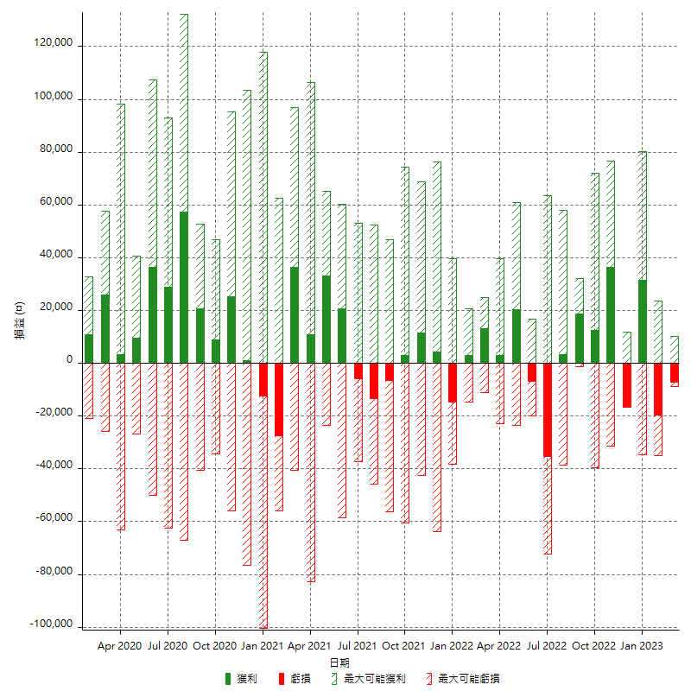

每月獲利和虧損 (%)

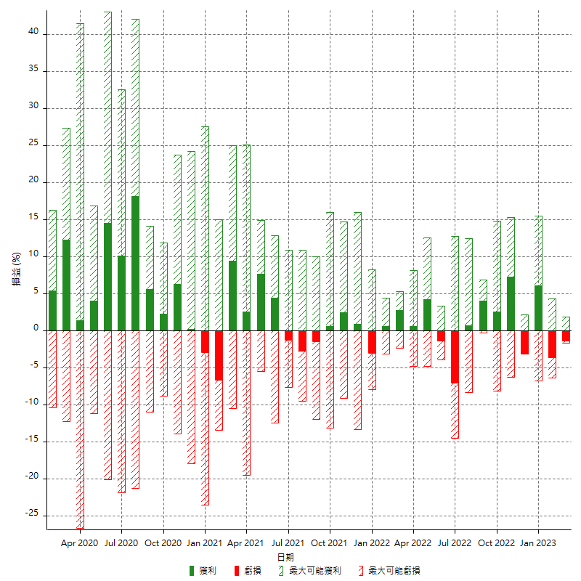

每月累積淨利

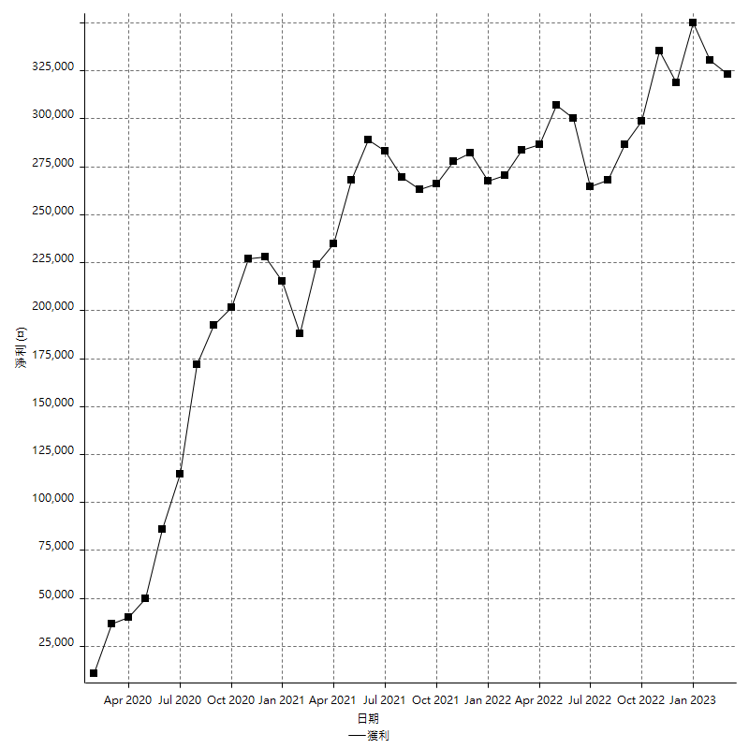

每月平均獲利

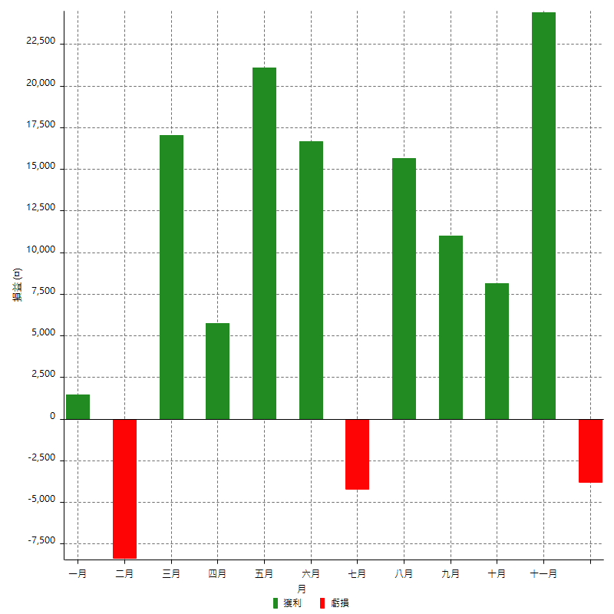

年獲利和虧損

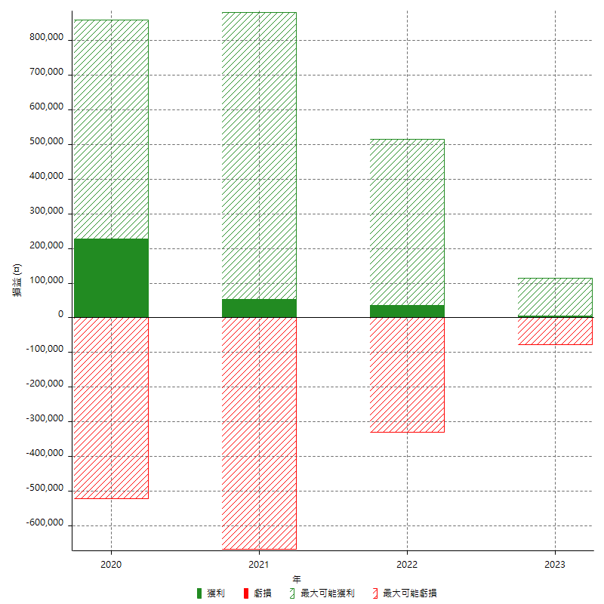

年獲利和虧損 (%)

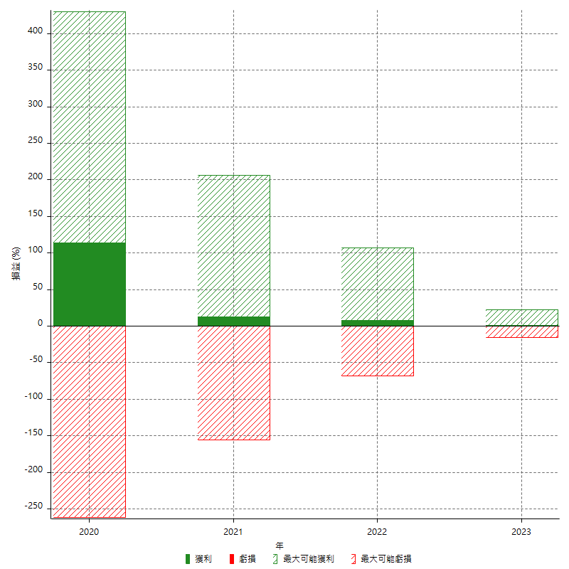

每年累積淨利

